2017
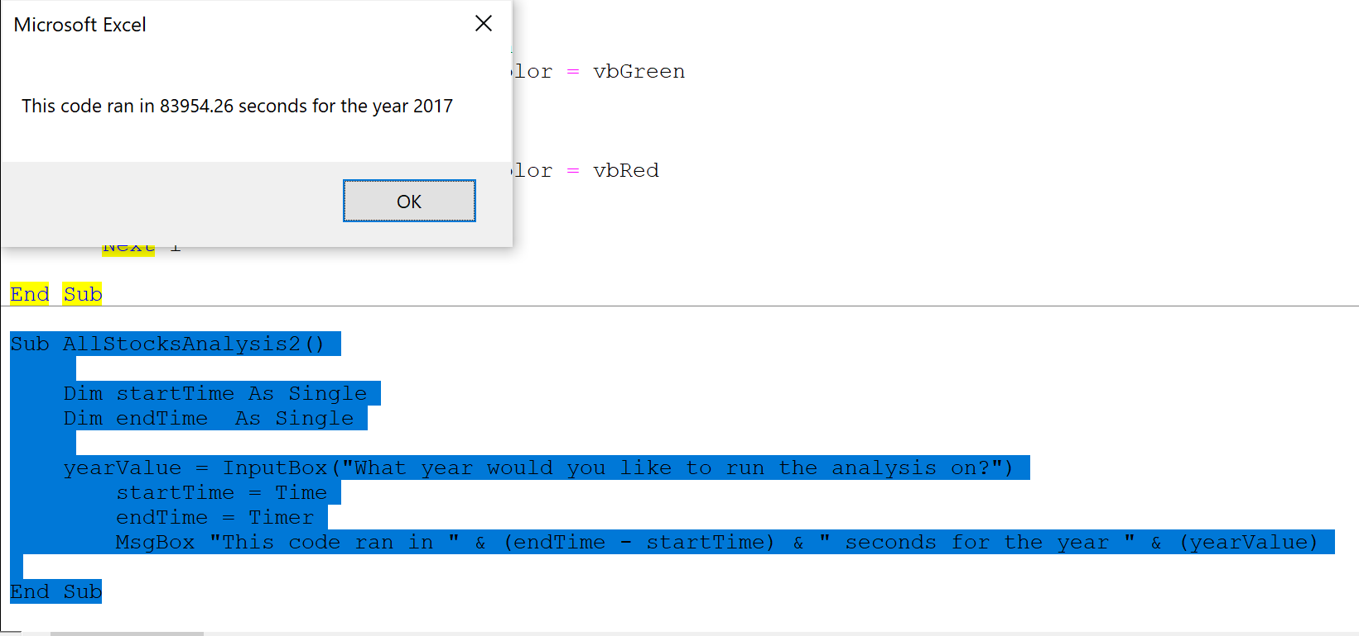
Ticker | Date | Open | High | Low | Close | Adj Close | Volume
AY | 2017-01-03 | 19.49 | 19.639999 | 19.24 | 19.469999 | 16.802187 | 309500
AY | 2017-01-04 | 19.58 | 19.76 | 19.5 | 19.67 | 16.974783 | 525300
AY | 2017-01-05 | 19.76 | 19.9 | 19.540001 | 19.790001 | 17.078339 | 403300
AY | 2017-01-06 | 19.879999 | 20.18 | 19.690001 | 19.99 | 17.250935 | 457600
AY | 2017-01-09 | 20.08 | 20.23 | 19.780001 | 20.059999 | 17.311344 | 437600
AY | 2017-01-10 | 20.110001 | 20.4 | 20.01 | 20.290001 | 17.50983 | 776000
AY | 2017-01-11 | 20.25 | 20.281 | 19.559999 | 19.73 | 17.02656 | 546900
AY | 2017-01-12 | 19.75 | 19.809999 | 19.52 | 19.530001 | 16.853964 | 351200
AY | 2017-01-13 | 19.58 | 20.030001 | 19.58 | 19.809999 | 17.095598 | 993600
AY | 2017-01-17 | 19.83 | 21.34 | 19.809999 | 21.280001 | 18.36418 | 854500
AY | 2017-01-18 | 21.33 | 21.469999 | 21.07 | 21.35 | 18.424583 | 446000
AY | 2017-01-19 | 21.35 | 21.66 | 21.24 | 21.32 | 18.398695 | 587500
AY | 2017-01-20 | 21.27 | 21.959999 | 21.27 | 21.65 | 18.683477 | 586800
AY | 2017-01-23 | 21.75 | 21.889999 | 21.530001 | 21.59 | 18.631702 | 493300
AY | 2017-01-24 | 21.610001 | 22 | 21.540001 | 21.790001 | 18.804298 | 388700
AY | 2017-01-25 | 21.93 | 22.1 | 21.836 | 21.93 | 18.925112 | 199900
AY | 2017-01-26 | 21.879999 | 21.940001 | 21.68 | 21.77 | 18.787041 | 291500
AY | 2017-01-27 | 21.719999 | 21.83 | 21.290001 | 21.57 | 18.614441 | 280000
AY | 2017-01-30 | 21.5 | 21.5 | 21.139999 | 21.26 | 18.346918 | 242900
AY | 2017-01-31 | 21.290001 | 21.59 | 21.275 | 21.4 | 18.467733 | 351500
AY | 2017-02-01 | 21.4 | 21.74 | 21.120001 | 21.309999 | 18.390064 | 334300
AY | 2017-02-02 | 21.23 | 21.709999 | 21.23 | 21.459999 | 18.519512 | 290200
AY | 2017-02-03 | 21.51 | 21.875 | 21.299999 | 21.799999 | 18.812925 | 348800
AY | 2017-02-06 | 21.91 | 22.18 | 21.450001 | 21.49 | 18.545399 | 191400
AY | 2017-02-07 | 21.51 | 21.639999 | 20.9 | 20.99 | 18.113913 | 303800
AY | 2017-02-08 | 20.9 | 21.309999 | 20.879999 | 21.280001 | 18.36418 | 384600
AY | 2017-02-09 | 21.219999 | 21.5 | 20.879999 | 20.950001 | 18.079393 | 458400
AY | 2017-02-10 | 20.879999 | 21.055 | 20.83 | 20.99 | 18.113913 | 400700
AY | 2017-02-13 | 21.110001 | 21.309999 | 21.030001 | 21.120001 | 18.226099 | 309800
AY | 2017-02-14 | 21.110001 | 21.23 | 20.959999 | 21.16 | 18.26062 | 368500
AY | 2017-02-15 | 21.1 | 21.48 | 21.1 | 21.190001 | 18.286512 | 352500
AY | 2017-02-16 | 21.200001 | 21.610001 | 21.1 | 21.18 | 18.277882 | 225500
AY | 2017-02-17 | 21.33 | 21.5 | 21.120001 | 21.309999 | 18.390064 | 306000
AY | 2017-02-21 | 21.43 | 21.879999 | 21.309999 | 21.709999 | 18.735256 | 257500
AY | 2017-02-22 | 21.67 | 21.799999 | 21.23 | 21.299999 | 18.381435 | 294300
AY | 2017-02-23 | 21.4 | 21.540001 | 21.16 | 21.52 | 18.571289 | 236200
AY | 2017-02-24 | 21.5 | 22.01 | 21.450001 | 21.85 | 18.856075 | 316900
AY | 2017-02-27 | 21.75 | 22.35 | 21.67 | 21.799999 | 18.812925 | 518000
AY | 2017-02-28 | 22.809999 | 22.870001 | 20.969999 | 21.76 | 18.778408 | 873200
AY | 2017-03-01 | 21.870001 | 21.9 | 20.969999 | 20.98 | 18.105284 | 499700
AY | 2017-03-02 | 20.82 | 20.969999 | 20.42 | 20.700001 | 18.079081 | 471500
AY | 2017-03-03 | 20.799999 | 20.82 | 20.6 | 20.77 | 18.140219 | 404600
AY | 2017-03-06 | 20.799999 | 20.959999 | 20.58 | 20.73 | 18.105282 | 265900
AY | 2017-03-07 | 20.75 | 20.889999 | 20.639999 | 20.799999 | 18.16642 | 273500
AY | 2017-03-08 | 20.73 | 20.879999 | 20.4 | 20.700001 | 18.079081 | 544200
AY | 2017-03-09 | 20.68 | 20.9 | 20.58 | 20.65 | 18.035412 | 673600
AY | 2017-03-10 | 20.82 | 21.190001 | 20.809999 | 21.18 | 18.498312 | 321300
AY | 2017-03-13 | 21.190001 | 21.25 | 20.860001 | 21.040001 | 18.376032 | 448500
AY | 2017-03-14 | 20.969999 | 21.030001 | 20.799999 | 20.950001 | 18.297428 | 207200
AY | 2017-03-15 | 21 | 21.360001 | 20.950001 | 21.290001 | 18.594379 | 638200
AY | 2017-03-16 | 21.389999 | 21.65 | 21.389999 | 21.5 | 18.777788 | 537700
AY | 2017-03-17 | 21.25 | 22 | 21.17 | 21.67 | 18.926262 | 792700
AY | 2017-03-20 | 21.73 | 21.780001 | 21.120001 | 21.120001 | 18.445904 | 269700
AY | 2017-03-21 | 21.18 | 21.25 | 20.879999 | 20.889999 | 18.245024 | 308100
AY | 2017-03-22 | 20.98 | 21.23 | 20.940001 | 21.02 | 18.358566 | 395200
AY | 2017-03-23 | 21.059999 | 21.35 | 20.92 | 21.219999 | 18.533243 | 333600
AY | 2017-03-24 | 21.219999 | 21.632999 | 21.16 | 21.48 | 18.983978 | 362300
AY | 2017-03-27 | 21.4 | 21.799999 | 21.16 | 21.200001 | 18.736519 | 325700
AY | 2017-03-28 | 21.129999 | 21.298 | 20.84 | 20.99 | 18.550917 | 452600
AY | 2017-03-29 | 20.98 | 21.275 | 20.860001 | 21.26 | 18.789543 | 376400
AY | 2017-03-30 | 21.27 | 21.27 | 20.91 | 20.940001 | 18.506725 | 276100
AY | 2017-03-31 | 20.860001 | 21.09 | 20.860001 | 20.959999 | 18.524403 | 342000
AY | 2017-04-03 | 21.040001 | 21.040001 | 20.780001 | 20.809999 | 18.391834 | 255900
AY | 2017-04-04 | 20.77 | 21.02 | 20.57 | 21 | 18.559755 | 258300
AY | 2017-04-05 | 21.049999 | 21.459999 | 20.913 | 20.98 | 18.542082 | 621100
AY | 2017-04-06 | 21.01 | 21.115999 | 20.799999 | 20.870001 | 18.444864 | 284100
AY | 2017-04-07 | 20.809999 | 21.01 | 20.379999 | 20.4 | 18.029478 | 748900
AY | 2017-04-10 | 20.5 | 20.65 | 20.26 | 20.4 | 18.029478 | 521000
AY | 2017-04-11 | 20.309999 | 20.629999 | 20.084999 | 20.530001 | 18.144369 | 528900
AY | 2017-04-12 | 20.43 | 20.995001 | 20.43 | 20.889999 | 18.462538 | 357100
AY | 2017-04-13 | 20.82 | 21.01 | 20.549999 | 20.559999 | 18.170883 | 361800
AY | 2017-04-17 | 20.67 | 21.01 | 20.559999 | 21 | 18.559755 | 383300
AY | 2017-04-18 | 20.959999 | 21.059999 | 20.639999 | 20.73 | 18.321131 | 561000
AY | 2017-04-19 | 20.84 | 20.9 | 20.26 | 20.360001 | 17.994123 | 474500
AY | 2017-04-20 | 20.469999 | 20.469999 | 20.030001 | 20.129999 | 17.790848 | 381700
AY | 2017-04-21 | 20.200001 | 20.209999 | 20.01 | 20.15 | 17.808527 | 372300
AY | 2017-04-24 | 20.370001 | 20.51 | 20.264999 | 20.309999 | 17.949934 | 406800
AY | 2017-04-25 | 20.4 | 20.65 | 20.18 | 20.389999 | 18.020639 | 761900
AY | 2017-04-26 | 20.48 | 20.74 | 20.35 | 20.610001 | 18.215078 | 551100
AY | 2017-04-27 | 20.75 | 20.98 | 20.610001 | 20.93 | 18.497889 | 1064100
AY | 2017-04-28 | 21 | 21 | 20.465 | 20.84 | 18.418348 | 599600
AY | 2017-05-01 | 20.85 | 21.02 | 20.48 | 20.530001 | 18.144369 | 407100
AY | 2017-05-02 | 20.49 | 20.695 | 20.315001 | 20.370001 | 18.002964 | 330700
AY | 2017-05-03 | 20.360001 | 20.540001 | 19.959999 | 20 | 17.675959 | 281300
AY | 2017-05-04 | 20.02 | 20.280001 | 19.99 | 20.18 | 17.835043 | 438800
AY | 2017-05-05 | 20.139999 | 20.49 | 20.1 | 20.389999 | 18.020639 | 285100
AY | 2017-05-08 | 20.450001 | 20.450001 | 20.040001 | 20.129999 | 17.790848 | 517200
AY | 2017-05-09 | 20.059999 | 20.129999 | 19.530001 | 19.629999 | 17.348953 | 529800
AY | 2017-05-10 | 19.65 | 19.790001 | 19.6 | 19.629999 | 17.348953 | 393800
AY | 2017-05-11 | 19.67 | 19.719999 | 19.379999 | 19.450001 | 17.189873 | 489900
AY | 2017-05-12 | 19.52 | 19.99 | 19.42 | 19.889999 | 17.578739 | 437600
AY | 2017-05-15 | 19.969999 | 20.620001 | 19.959999 | 20.51 | 18.126694 | 638500
AY | 2017-05-16 | 19.51 | 20.08 | 19.459999 | 19.92 | 17.605255 | 958800
AY | 2017-05-17 | 19.860001 | 20.219999 | 19.65 | 20.08 | 17.746662 | 653400
AY | 2017-05-18 | 20.030001 | 20.1 | 19.68 | 19.700001 | 17.410816 | 366500
AY | 2017-05-19 | 19.709999 | 19.99 | 19.709999 | 19.860001 | 17.552227 | 398600
AY | 2017-05-22 | 19.790001 | 20.18 | 19.700001 | 20.139999 | 17.79969 | 459300
AY | 2017-05-23 | 20.23 | 20.85 | 20.139999 | 20.34 | 17.97645 | 1071600
AY | 2017-05-24 | 20.450001 | 20.790001 | 20.370001 | 20.639999 | 18.241589 | 628400
AY | 2017-05-25 | 20.73 | 20.924999 | 20.620001 | 20.65 | 18.250425 | 706300
AY | 2017-05-26 | 20.299999 | 20.66 | 20.129999 | 20.52 | 18.35778 | 448000
AY | 2017-05-30 | 20.459999 | 20.790001 | 20.02 | 20.530001 | 18.366728 | 869100
AY | 2017-05-31 | 20.48 | 20.93 | 20.139999 | 20.889999 | 18.688793 | 837100
AY | 2017-06-01 | 20.92 | 21.18 | 20.76 | 21.02 | 18.805098 | 1310700
AY | 2017-06-02 | 21.09 | 21.18 | 20.733999 | 20.98 | 18.769312 | 855300
AY | 2017-06-05 | 20.92 | 20.92 | 20.693001 | 20.77 | 18.581438 | 455700
AY | 2017-06-06 | 20.75 | 20.950001 | 20.6 | 20.9 | 18.697739 | 260000
AY | 2017-06-07 | 20.91 | 21.17 | 20.870001 | 20.93 | 18.724579 | 1055900
AY | 2017-06-08 | 20.879999 | 21.26 | 20.743999 | 21.01 | 18.796152 | 1082300
AY | 2017-06-09 | 21.049999 | 21.120001 | 20.855 | 21 | 18.787203 | 596800
AY | 2017-06-12 | 21 | 21.299999 | 20.950001 | 21.200001 | 18.966133 | 900300
AY | 2017-06-13 | 21.280001 | 21.57 | 21.120001 | 21.299999 | 19.055593 | 911000
AY | 2017-06-14 | 21.4 | 21.440001 | 20.605 | 20.82 | 18.626171 | 791500
AY | 2017-06-15 | 20.799999 | 20.9 | 20.629999 | 20.73 | 18.545654 | 534800
AY | 2017-06-16 | 20.6 | 20.709999 | 20.195 | 20.49 | 18.330942 | 690100
AY | 2017-06-19 | 20.59 | 20.65 | 20.264999 | 20.469999 | 18.313049 | 418700
AY | 2017-06-20 | 20.51 | 20.51 | 20.049999 | 20.280001 | 18.143072 | 458900
AY | 2017-06-21 | 20.360001 | 20.370001 | 19.98 | 20.110001 | 17.990984 | 685000
AY | 2017-06-22 | 20.139999 | 20.389999 | 20.059999 | 20.18 | 18.05361 | 1024600
AY | 2017-06-23 | 20.190001 | 21.77 | 20.190001 | 21.24 | 19.001915 | 9339100
AY | 2017-06-26 | 21.379999 | 21.68 | 21.17 | 21.49 | 19.225571 | 1570500
AY | 2017-06-27 | 21.43 | 21.440001 | 21 | 21.280001 | 19.037701 | 636600
AY | 2017-06-28 | 21.379999 | 21.77 | 21.030001 | 21.07 | 18.849827 | 693100
AY | 2017-06-29 | 21 | 21.450001 | 20.799999 | 21.4 | 19.145056 | 834100
AY | 2017-06-30 | 21.41 | 21.5 | 21.049999 | 21.360001 | 19.109268 | 581600
AY | 2017-07-03 | 21.360001 | 21.540001 | 21.01 | 21.08 | 18.858772 | 228100
AY | 2017-07-05 | 20.889999 | 21.16 | 20.530001 | 20.67 | 18.491976 | 1097100
AY | 2017-07-06 | 20.690001 | 20.82 | 20.299999 | 20.370001 | 18.223589 | 772800
AY | 2017-07-07 | 20.360001 | 20.65 | 20.18 | 20.200001 | 18.071503 | 829500
AY | 2017-07-10 | 20.27 | 20.34 | 20.01 | 20.120001 | 17.999929 | 742500
AY | 2017-07-11 | 20.110001 | 20.23 | 19.940001 | 20 | 17.892576 | 736500
AY | 2017-07-12 | 20.190001 | 21.16 | 20.18 | 20.280001 | 18.143072 | 650000
AY | 2017-07-13 | 20.379999 | 20.52 | 20.16 | 20.200001 | 18.071503 | 709200
AY | 2017-07-14 | 20.23 | 20.41 | 20.209999 | 20.309999 | 18.169909 | 422100
AY | 2017-07-17 | 20.389999 | 20.68 | 20.23 | 20.4 | 18.250427 | 618200
AY | 2017-07-18 | 20.389999 | 21.139999 | 20.34 | 20.959999 | 18.751417 | 859100
AY | 2017-07-19 | 20.93 | 21.129999 | 20.629999 | 20.76 | 18.572493 | 542300
AY | 2017-07-20 | 20.790001 | 20.959999 | 20.629999 | 20.700001 | 18.518814 | 455600
AY | 2017-07-21 | 20.77 | 20.85 | 20.635 | 20.809999 | 18.617226 | 451900
AY | 2017-07-24 | 20.83 | 20.99 | 20.635 | 20.879999 | 18.679846 | 346400
AY | 2017-07-25 | 20.9 | 21.01 | 20.74 | 20.780001 | 18.590385 | 306300
AY | 2017-07-26 | 20.780001 | 20.889999 | 20.709999 | 20.77 | 18.581438 | 244500
AY | 2017-07-27 | 20.879999 | 21.27 | 20.860001 | 21.030001 | 18.814045 | 766500
AY | 2017-07-28 | 21.059999 | 21.92 | 21.040001 | 21.889999 | 19.583424 | 866700
AY | 2017-07-31 | 21.969999 | 21.969999 | 21.5 | 21.610001 | 19.33293 | 526900
AY | 2017-08-01 | 21.65 | 21.709999 | 21.549999 | 21.57 | 19.297142 | 234300
AY | 2017-08-02 | 21.57 | 21.85 | 21.559999 | 21.84 | 19.538692 | 361500
AY | 2017-08-03 | 22 | 22.27 | 21.745001 | 22.190001 | 19.851814 | 781100
AY | 2017-08-04 | 22.66 | 22.66 | 21.629999 | 22.07 | 19.744457 | 381600
AY | 2017-08-07 | 21.98 | 22.32 | 21.825001 | 21.99 | 19.67289 | 326400
AY | 2017-08-08 | 21.950001 | 22.129999 | 21.67 | 21.75 | 19.458174 | 560600
AY | 2017-08-09 | 21.76 | 21.83 | 20.5 | 21.18 | 18.94824 | 933500
AY | 2017-08-10 | 21.17 | 21.25 | 20.879999 | 21.08 | 18.858772 | 694800
AY | 2017-08-11 | 21.09 | 21.18 | 20.92 | 21.120001 | 18.894558 | 328700
AY | 2017-08-14 | 21.059999 | 21.379999 | 21.059999 | 21.360001 | 19.109268 | 236500
AY | 2017-08-15 | 21.309999 | 21.379999 | 21.139999 | 21.280001 | 19.037701 | 240300
AY | 2017-08-16 | 21.5 | 21.67 | 21.16 | 21.33 | 19.08243 | 320900
AY | 2017-08-17 | 21.27 | 21.49 | 20.950001 | 20.98 | 18.769312 | 386400
AY | 2017-08-18 | 20.93 | 21.299999 | 20.780001 | 20.950001 | 18.742472 | 509300
AY | 2017-08-21 | 21.059999 | 21.360001 | 21 | 21.309999 | 19.064539 | 469200
AY | 2017-08-22 | 21.33 | 21.58 | 21.33 | 21.43 | 19.171896 | 253200
AY | 2017-08-23 | 21.43 | 21.65 | 21.26 | 21.299999 | 19.055593 | 287600
AY | 2017-08-24 | 21.360001 | 21.41 | 21.049999 | 21.129999 | 18.903503 | 320400
AY | 2017-08-25 | 21.200001 | 21.42 | 21.049999 | 21.360001 | 19.109268 | 400100
AY | 2017-08-28 | 21.49 | 21.49 | 21.129999 | 21.24 | 19.001915 | 270300
AY | 2017-08-29 | 20.870001 | 21.040001 | 20.799999 | 20.959999 | 18.983799 | 251800
AY | 2017-08-30 | 21.02 | 21.030001 | 20.68 | 20.719999 | 18.766428 | 225400
AY | 2017-08-31 | 20.83 | 20.83 | 20.49 | 20.76 | 18.802656 | 452300
AY | 2017-09-01 | 20.809999 | 21.01 | 20.68 | 20.91 | 18.938513 | 285400
AY | 2017-09-05 | 20.91 | 21.09 | 20.690001 | 20.809999 | 18.847944 | 224900
AY | 2017-09-06 | 20.799999 | 20.950001 | 20.530001 | 20.629999 | 18.684914 | 331100
AY | 2017-09-07 | 20.75 | 20.809999 | 20.530001 | 20.709999 | 18.75737 | 288500
AY | 2017-09-08 | 20.68 | 20.83 | 20.639999 | 20.790001 | 18.82983 | 278900
AY | 2017-09-11 | 20.860001 | 20.92 | 20.709999 | 20.85 | 18.884174 | 394300
AY | 2017-09-12 | 20.82 | 20.9 | 20.469999 | 20.559999 | 18.621513 | 543600
AY | 2017-09-13 | 20.59 | 20.790001 | 20.459999 | 20.540001 | 18.603399 | 324100
AY | 2017-09-14 | 20.469999 | 20.48 | 20 | 20.030001 | 18.141487 | 588100
AY | 2017-09-15 | 20.030001 | 20.34 | 19.76 | 19.85 | 17.978456 | 476800
AY | 2017-09-18 | 19.9 | 20.129999 | 19.709999 | 19.780001 | 17.915058 | 466300
AY | 2017-09-19 | 19.870001 | 19.870001 | 19.700001 | 19.73 | 17.86977 | 276300
AY | 2017-09-20 | 19.700001 | 19.9 | 19.6 | 19.73 | 17.86977 | 330100
AY | 2017-09-21 | 19.73 | 19.844999 | 19.67 | 19.83 | 17.960342 | 279200
AY | 2017-09-22 | 19.85 | 19.99 | 19.700001 | 19.92 | 18.041855 | 325100
AY | 2017-09-25 | 19.950001 | 20.040001 | 19.83 | 19.860001 | 17.987513 | 241200
AY | 2017-09-26 | 19.780001 | 19.889999 | 19.65 | 19.84 | 17.9694 | 345500
AY | 2017-09-27 | 19.780001 | 19.950001 | 19.620001 | 19.85 | 17.978456 | 307600
AY | 2017-09-28 | 19.870001 | 19.879999 | 19.52 | 19.57 | 17.724857 | 460700
AY | 2017-09-29 | 19.73 | 19.73 | 19.440001 | 19.700001 | 17.8426 | 439500
AY | 2017-10-02 | 19.67 | 19.82 | 19.5 | 19.530001 | 17.688625 | 314000
AY | 2017-10-03 | 19.51 | 19.6 | 19.440001 | 19.440001 | 17.607115 | 451500
AY | 2017-10-04 | 19.48 | 19.65 | 19.299999 | 19.440001 | 17.607115 | 267400
AY | 2017-10-05 | 19.5 | 20.440001 | 19.5 | 20.42 | 18.494715 | 1259300
AY | 2017-10-06 | 20.4 | 20.709999 | 19.9 | 20.610001 | 18.666803 | 745500
AY | 2017-10-09 | 20.51 | 20.51 | 20.18 | 20.219999 | 18.31357 | 553900
AY | 2017-10-10 | 20.33 | 20.57 | 20.24 | 20.48 | 18.549057 | 1754400
AY | 2017-10-11 | 20.51 | 20.52 | 20.353001 | 20.389999 | 18.467545 | 466500
AY | 2017-10-12 | 20.389999 | 20.83 | 20.299999 | 20.799999 | 18.838884 | 367900
AY | 2017-10-13 | 20.799999 | 21.040001 | 20.75 | 20.780001 | 18.820772 | 393400
AY | 2017-10-16 | 20.889999 | 21.09 | 20.780001 | 21.049999 | 19.065317 | 500100
AY | 2017-10-17 | 21.09 | 21.504999 | 21.08 | 21.42 | 19.400433 | 649100
AY | 2017-10-18 | 21.43 | 21.780001 | 21.370001 | 21.629999 | 19.590631 | 465700
AY | 2017-10-19 | 21.52 | 21.610001 | 21.360001 | 21.5 | 19.472887 | 295000
AY | 2017-10-20 | 21.540001 | 21.809999 | 21.405001 | 21.76 | 19.708374 | 888100
AY | 2017-10-23 | 21.76 | 21.76 | 21.459999 | 21.57 | 19.536285 | 347500
AY | 2017-10-24 | 21.74 | 22.129999 | 21.59 | 22.059999 | 19.980087 | 447300
AY | 2017-10-25 | 22.110001 | 22.209999 | 21.91 | 22.02 | 19.943861 | 360600
AY | 2017-10-26 | 21.9 | 22.280001 | 21.9 | 22.1 | 20.016317 | 1626700
AY | 2017-10-27 | 22.16 | 22.32 | 22.059999 | 22.26 | 20.16123 | 211000
AY | 2017-10-30 | 22.290001 | 22.545 | 22.1 | 22.280001 | 20.179344 | 389400
AY | 2017-10-31 | 22.299999 | 22.540001 | 22.26 | 22.379999 | 20.269918 | 522600
AY | 2017-11-01 | 22.4 | 22.5 | 22.305 | 22.389999 | 20.278975 | 593900
AY | 2017-11-02 | 24 | 24.129999 | 22.99 | 23.08 | 20.903917 | 2230100
AY | 2017-11-03 | 23.02 | 23.41 | 22.77 | 23.139999 | 20.95826 | 744000
AY | 2017-11-06 | 23.190001 | 23.51 | 23.09 | 23.290001 | 21.094118 | 517200
AY | 2017-11-07 | 23.34 | 23.34 | 22.969999 | 22.98 | 20.813345 | 435000
AY | 2017-11-08 | 23 | 23.27 | 22.82 | 23.26 | 21.066948 | 299300
AY | 2017-11-09 | 23.23 | 23.719999 | 23.094999 | 23.32 | 21.12129 | 314700
AY | 2017-11-10 | 23.24 | 23.530001 | 23.23 | 23.48 | 21.266205 | 290100
AY | 2017-11-13 | 23.33 | 23.99 | 22.889999 | 23.52 | 21.302433 | 620100
AY | 2017-11-14 | 23.59 | 25.99 | 22.719999 | 23.51 | 21.293375 | 226900
AY | 2017-11-15 | 23.33 | 23.889999 | 23.01 | 23.530001 | 21.311489 | 510300
AY | 2017-11-16 | 23.67 | 23.67 | 23.309999 | 23.370001 | 21.166576 | 275500
AY | 2017-11-17 | 23.389999 | 23.76 | 22.790001 | 22.799999 | 20.650318 | 1742000
AY | 2017-11-20 | 22.77 | 23.120001 | 22.68 | 22.889999 | 20.731831 | 470300
AY | 2017-11-21 | 23.02 | 23.16 | 22.870001 | 22.879999 | 20.722775 | 355300
AY | 2017-11-22 | 22.969999 | 23.23 | 22.9 | 22.98 | 20.813345 | 403300
AY | 2017-11-24 | 22.959999 | 23.23 | 22.860001 | 22.98 | 20.813345 | 203400
AY | 2017-11-27 | 23.049999 | 23.200001 | 22.68 | 22.809999 | 20.659372 | 340700
AY | 2017-11-28 | 22.9 | 23.115 | 22.809999 | 23 | 20.831461 | 639600
AY | 2017-11-29 | 22.709999 | 22.84 | 22.469999 | 22.48 | 20.620485 | 390000
AY | 2017-11-30 | 22.6 | 22.677 | 22.360001 | 22.469999 | 20.611311 | 404300
AY | 2017-12-01 | 21.950001 | 22.579 | 21.950001 | 22.379999 | 20.528759 | 325300
AY | 2017-12-04 | 22.389999 | 22.459999 | 21.85 | 21.93 | 20.115978 | 451500
AY | 2017-12-05 | 21.959999 | 22.129999 | 21.65 | 21.959999 | 20.143499 | 437900
AY | 2017-12-06 | 21.93 | 22.41 | 21.73 | 21.870001 | 20.060946 | 241800
AY | 2017-12-07 | 21.879999 | 22.01 | 21.719999 | 21.879999 | 20.070116 | 299700
AY | 2017-12-08 | 21.879999 | 22.02 | 21.6 | 21.65 | 19.859142 | 308000
AY | 2017-12-11 | 21.65 | 21.860001 | 21.42 | 21.5 | 19.72155 | 301400
AY | 2017-12-12 | 21.549999 | 21.594999 | 21.33 | 21.34 | 19.574783 | 204300
AY | 2017-12-13 | 21.5 | 21.57 | 21.200001 | 21.48 | 19.703203 | 486900
AY | 2017-12-14 | 21.52 | 21.709999 | 21.48 | 21.559999 | 19.776585 | 465500
AY | 2017-12-15 | 21.629999 | 21.75 | 21.17 | 21.23 | 19.473885 | 465900
AY | 2017-12-18 | 21.440001 | 21.469999 | 21.09 | 21.15 | 19.400499 | 369400
AY | 2017-12-19 | 21.1 | 21.129999 | 20.68 | 20.700001 | 18.987726 | 359300
AY | 2017-12-20 | 20.75 | 21.15 | 20.620001 | 21 | 19.262909 | 546500
AY | 2017-12-21 | 21.1 | 21.1 | 20.74 | 20.969999 | 19.235392 | 712700
AY | 2017-12-22 | 20.91 | 21.09 | 20.799999 | 21.01 | 19.272083 | 381600
AY | 2017-12-26 | 21 | 21.030001 | 20.780001 | 20.98 | 19.244566 | 433400
AY | 2017-12-27 | 21.1 | 21.1 | 20.82 | 20.92 | 19.189526 | 1169700
AY | 2017-12-28 | 20.85 | 21.059999 | 20.74 | 21.01 | 19.272083 | 579800
AY | 2017-12-29 | 20.99 | 21.34 | 20.860001 | 21.209999 | 19.45554 | 500400
CSIQ | 2017-01-03 | 12.35 | 12.75 | 12.23 | 12.67 | 12.67 | 1082100
CSIQ | 2017-01-04 | 12.65 | 12.99 | 12.65 | 12.85 | 12.85 | 972300
CSIQ | 2017-01-05 | 12.85 | 12.98 | 12.57 | 12.72 | 12.72 | 696100
CSIQ | 2017-01-06 | 12.65 | 12.89 | 12.52 | 12.7 | 12.7 | 644800
CSIQ | 2017-01-09 | 12.68 | 12.77 | 12.48 | 12.61 | 12.61 | 493400
CSIQ | 2017-01-10 | 12.67 | 12.77 | 12.49 | 12.58 | 12.58 | 381100
CSIQ | 2017-01-11 | 12.54 | 13.17 | 12.54 | 12.84 | 12.84 | 1129000
CSIQ | 2017-01-12 | 12.83 | 12.86 | 12.13 | 12.4 | 12.4 | 1552900
CSIQ | 2017-01-13 | 12.43 | 12.95 | 12.38 | 12.45 | 12.45 | 1216500
CSIQ | 2017-01-17 | 12.49 | 12.9 | 12.4 | 12.63 | 12.63 | 1147200
CSIQ | 2017-01-18 | 12.67 | 12.81 | 12.33 | 12.44 | 12.44 | 831700
CSIQ | 2017-01-19 | 12.45 | 12.73 | 12.42 | 12.49 | 12.49 | 774700
CSIQ | 2017-01-20 | 12.6 | 12.72 | 12.44 | 12.54 | 12.54 | 716300
CSIQ | 2017-01-23 | 12.49 | 12.7 | 12.22 | 12.63 | 12.63 | 1063000
CSIQ | 2017-01-24 | 12.65 | 12.85 | 12.47 | 12.49 | 12.49 | 952900
CSIQ | 2017-01-25 | 12.49 | 12.85 | 12.45 | 12.58 | 12.58 | 1025000
CSIQ | 2017-01-26 | 12.58 | 12.8 | 12.48 | 12.53 | 12.53 | 841300
CSIQ | 2017-01-27 | 12.5 | 12.73 | 12.5 | 12.58 | 12.58 | 808000
CSIQ | 2017-01-30 | 12.5 | 12.57 | 11.68 | 11.75 | 11.75 | 2134100
CSIQ | 2017-01-31 | 11.7 | 11.72 | 11.21 | 11.71 | 11.71 | 1563500
CSIQ | 2017-02-01 | 11.81 | 11.97 | 11.65 | 11.96 | 11.96 | 847300
CSIQ | 2017-02-02 | 11.89 | 12.05 | 11.7 | 11.85 | 11.85 | 756900
CSIQ | 2017-02-03 | 11.82 | 12.24 | 11.82 | 12.16 | 12.16 | 983300
CSIQ | 2017-02-06 | 12.12 | 12.23 | 11.89 | 12.1 | 12.1 | 587200
CSIQ | 2017-02-07 | 12.13 | 12.18 | 11.82 | 12.02 | 12.02 | 892300
CSIQ | 2017-02-08 | 11.93 | 11.99 | 11.75 | 11.95 | 11.95 | 797400
CSIQ | 2017-02-09 | 11.92 | 12.12 | 11.74 | 12.02 | 12.02 | 1051500
CSIQ | 2017-02-10 | 12.09 | 12.54 | 12.02 | 12.47 | 12.47 | 1349200
CSIQ | 2017-02-13 | 12.47 | 13.27 | 12.47 | 13.11 | 13.11 | 1644300
CSIQ | 2017-02-14 | 13.08 | 13.67 | 12.87 | 13.63 | 13.63 | 1290500
CSIQ | 2017-02-15 | 13.64 | 13.88 | 13.49 | 13.79 | 13.79 | 1181800
CSIQ | 2017-02-16 | 13.66 | 13.94 | 13.26 | 13.41 | 13.41 | 933100
CSIQ | 2017-02-17 | 13.27 | 14.29 | 13.16 | 14.12 | 14.12 | 1863600
CSIQ | 2017-02-21 | 14.3 | 15.85 | 14.15 | 15.36 | 15.36 | 3888900
CSIQ | 2017-02-22 | 14.97 | 14.99 | 13.98 | 14.08 | 14.08 | 3546600
CSIQ | 2017-02-23 | 14.3 | 14.79 | 14.11 | 14.7 | 14.7 | 1888800
CSIQ | 2017-02-24 | 14.4 | 14.93 | 14.26 | 14.8 | 14.8 | 1441200
CSIQ | 2017-02-27 | 14.74 | 15.15 | 14.5 | 15.13 | 15.13 | 1143600
CSIQ | 2017-02-28 | 14.93 | 15 | 14.45 | 14.72 | 14.72 | 1456800
CSIQ | 2017-03-01 | 14.94 | 14.98 | 14.33 | 14.45 | 14.45 | 1113900
CSIQ | 2017-03-02 | 14.45 | 14.93 | 14.38 | 14.67 | 14.67 | 1354900
CSIQ | 2017-03-03 | 14.65 | 14.74 | 14.47 | 14.5 | 14.5 | 695700
CSIQ | 2017-03-06 | 14.54 | 14.54 | 13.54 | 13.74 | 13.74 | 1592400
CSIQ | 2017-03-07 | 13.72 | 13.72 | 13.32 | 13.38 | 13.38 | 1091400
CSIQ | 2017-03-08 | 13.34 | 13.68 | 13.23 | 13.43 | 13.43 | 1039100
CSIQ | 2017-03-09 | 13.39 | 13.55 | 13.17 | 13.28 | 13.28 | 656800
CSIQ | 2017-03-10 | 13.4 | 13.53 | 13.27 | 13.47 | 13.47 | 714500
CSIQ | 2017-03-13 | 13.5 | 13.72 | 13.37 | 13.72 | 13.72 | 600700
CSIQ | 2017-03-14 | 13.7 | 13.79 | 13.38 | 13.58 | 13.58 | 819900
CSIQ | 2017-03-15 | 13.65 | 14.01 | 13.56 | 13.91 | 13.91 | 1086800
CSIQ | 2017-03-16 | 14.15 | 14.61 | 14.13 | 14.26 | 14.26 | 988600
CSIQ | 2017-03-17 | 14.28 | 14.3 | 13.67 | 13.74 | 13.74 | 937200
CSIQ | 2017-03-20 | 13.74 | 13.76 | 13.23 | 13.55 | 13.55 | 1431300
CSIQ | 2017-03-21 | 12.88 | 13.23 | 12.05 | 12.33 | 12.33 | 5431600
CSIQ | 2017-03-22 | 12.38 | 12.45 | 11.73 | 11.96 | 11.96 | 2666200
CSIQ | 2017-03-23 | 11.85 | 11.97 | 11.52 | 11.64 | 11.64 | 2434200
CSIQ | 2017-03-24 | 11.67 | 11.68 | 11.09 | 11.15 | 11.15 | 3143100
CSIQ | 2017-03-27 | 11.02 | 11.4 | 10.86 | 11.33 | 11.33 | 1698300
CSIQ | 2017-03-28 | 11.31 | 11.69 | 11.31 | 11.57 | 11.57 | 1494700
CSIQ | 2017-03-29 | 11.58 | 11.81 | 11.5 | 11.56 | 11.56 | 1016200
CSIQ | 2017-03-30 | 11.56 | 11.88 | 11.52 | 11.81 | 11.81 | 1333300
CSIQ | 2017-03-31 | 11.82 | 12.36 | 11.73 | 12.27 | 12.27 | 1475200
CSIQ | 2017-04-03 | 12.3 | 12.46 | 12.11 | 12.23 | 12.23 | 844800
CSIQ | 2017-04-04 | 12.21 | 12.57 | 12.12 | 12.35 | 12.35 | 954900
CSIQ | 2017-04-05 | 12.49 | 12.65 | 12.27 | 12.3 | 12.3 | 797300
CSIQ | 2017-04-06 | 12.21 | 12.73 | 12.16 | 12.65 | 12.65 | 931900
CSIQ | 2017-04-07 | 12.64 | 12.78 | 12.48 | 12.68 | 12.68 | 572100
CSIQ | 2017-04-10 | 12.73 | 13.35 | 12.64 | 13.16 | 13.16 | 819800
CSIQ | 2017-04-11 | 13.16 | 13.23 | 12.85 | 13.08 | 13.08 | 660900
CSIQ | 2017-04-12 | 13.04 | 13.07 | 12.73 | 12.79 | 12.79 | 792100
CSIQ | 2017-04-13 | 12.75 | 12.92 | 12.57 | 12.72 | 12.72 | 414400
CSIQ | 2017-04-17 | 13.35 | 13.56 | 13.08 | 13.42 | 13.42 | 1165000
CSIQ | 2017-04-18 | 13.31 | 13.49 | 13.24 | 13.44 | 13.44 | 1061500
CSIQ | 2017-04-19 | 13.45 | 13.66 | 13.36 | 13.46 | 13.46 | 822100
CSIQ | 2017-04-20 | 13.56 | 13.78 | 13.47 | 13.51 | 13.51 | 801300
CSIQ | 2017-04-21 | 13.5 | 13.62 | 13.34 | 13.4 | 13.4 | 707600
CSIQ | 2017-04-24 | 13.62 | 13.92 | 13.46 | 13.68 | 13.68 | 872900
CSIQ | 2017-04-25 | 13.69 | 14 | 13.57 | 13.93 | 13.93 | 838300
CSIQ | 2017-04-26 | 13.92 | 14.33 | 13.86 | 13.97 | 13.97 | 1485700
CSIQ | 2017-04-27 | 14.01 | 14.08 | 13.57 | 13.68 | 13.68 | 1107600
CSIQ | 2017-04-28 | 13.72 | 13.76 | 12.98 | 13.3 | 13.3 | 1523300
CSIQ | 2017-05-01 | 13.36 | 13.48 | 13.07 | 13.09 | 13.09 | 929300
CSIQ | 2017-05-02 | 13.11 | 13.26 | 12.99 | 13.24 | 13.24 | 914900
CSIQ | 2017-05-03 | 13.47 | 13.97 | 13.33 | 13.5 | 13.5 | 1337500
CSIQ | 2017-05-04 | 13.5 | 13.5 | 12.68 | 12.71 | 12.71 | 1490600
CSIQ | 2017-05-05 | 12.77 | 13.34 | 12.63 | 13.31 | 13.31 | 2516700
CSIQ | 2017-05-08 | 13.3 | 13.53 | 13.16 | 13.45 | 13.45 | 817400
CSIQ | 2017-05-09 | 13.43 | 13.8 | 13.21 | 13.74 | 13.74 | 1015100
CSIQ | 2017-05-10 | 13.71 | 13.83 | 13.37 | 13.69 | 13.69 | 1402300
CSIQ | 2017-05-11 | 13.63 | 13.65 | 12.95 | 13.27 | 13.27 | 1313900
CSIQ | 2017-05-12 | 13.25 | 13.3 | 12.82 | 13.11 | 13.11 | 888100
CSIQ | 2017-05-15 | 13.3 | 13.65 | 13.23 | 13.24 | 13.24 | 1015600
CSIQ | 2017-05-16 | 13.1 | 13.21 | 12.69 | 12.94 | 12.94 | 1380800
CSIQ | 2017-05-17 | 12.72 | 12.89 | 12.19 | 12.28 | 12.28 | 1237000
CSIQ | 2017-05-18 | 12.25 | 12.53 | 12.07 | 12.53 | 12.53 | 1020900
CSIQ | 2017-05-19 | 12.62 | 13.14 | 12.58 | 12.98 | 12.98 | 1092100
CSIQ | 2017-05-22 | 13 | 13.22 | 12.4 | 13.01 | 13.01 | 861400
CSIQ | 2017-05-23 | 12.97 | 13.72 | 12.97 | 13.27 | 13.27 | 1643700
CSIQ | 2017-05-24 | 13.21 | 13.45 | 13.1 | 13.3 | 13.3 | 756400
CSIQ | 2017-05-25 | 13.41 | 13.95 | 13.33 | 13.72 | 13.72 | 1562900
CSIQ | 2017-05-26 | 13.45 | 13.56 | 12.99 | 13.24 | 13.24 | 1037100
CSIQ | 2017-05-30 | 13.02 | 13.87 | 13 | 13.54 | 13.54 | 1164300
CSIQ | 2017-05-31 | 13.55 | 13.61 | 12.67 | 12.81 | 12.81 | 2073100
CSIQ | 2017-06-01 | 12.85 | 13.26 | 12.78 | 12.91 | 12.91 | 1278100
CSIQ | 2017-06-02 | 12.71 | 12.9 | 12.34 | 12.8 | 12.8 | 1380000
CSIQ | 2017-06-05 | 12.74 | 12.89 | 12.58 | 12.69 | 12.69 | 1380800
CSIQ | 2017-06-06 | 12.32 | 13.14 | 12.32 | 12.59 | 12.59 | 2511600
CSIQ | 2017-06-07 | 12.67 | 12.83 | 12.47 | 12.55 | 12.55 | 1090100
CSIQ | 2017-06-08 | 12.53 | 12.91 | 12.24 | 12.88 | 12.88 | 1303600
CSIQ | 2017-06-09 | 12.66 | 13.07 | 12.36 | 12.63 | 12.63 | 1158000
CSIQ | 2017-06-12 | 12.39 | 13.12 | 12.35 | 12.82 | 12.82 | 910800
CSIQ | 2017-06-13 | 12.83 | 13.15 | 12.83 | 13.14 | 13.14 | 798000
CSIQ | 2017-06-14 | 13.16 | 13.21 | 12.83 | 12.95 | 12.95 | 613800
CSIQ | 2017-06-15 | 12.69 | 12.79 | 12.5 | 12.65 | 12.65 | 782100
CSIQ | 2017-06-16 | 12.62 | 12.86 | 12.55 | 12.8 | 12.8 | 603000
CSIQ | 2017-06-19 | 12.9 | 13.13 | 12.84 | 13.03 | 13.03 | 641700
CSIQ | 2017-06-20 | 12.98 | 13.1 | 12.82 | 13.05 | 13.05 | 681500
CSIQ | 2017-06-21 | 13.11 | 14.05 | 13.1 | 13.99 | 13.99 | 1845100
CSIQ | 2017-06-22 | 14.07 | 15.69 | 13.99 | 15.07 | 15.07 | 4889800
CSIQ | 2017-06-23 | 14.99 | 16 | 14.65 | 15.78 | 15.78 | 3547600
CSIQ | 2017-06-26 | 16 | 16.110001 | 15.49 | 15.62 | 15.62 | 2149600
CSIQ | 2017-06-27 | 15.62 | 15.63 | 15.15 | 15.39 | 15.39 | 1533900
CSIQ | 2017-06-28 | 15.5 | 16.379999 | 15.23 | 15.98 | 15.98 | 2466200
CSIQ | 2017-06-29 | 16 | 16.08 | 15.73 | 15.99 | 15.99 | 1327800
CSIQ | 2017-06-30 | 16.030001 | 16.16 | 15.59 | 15.92 | 15.92 | 949500
CSIQ | 2017-07-03 | 16.1 | 16.35 | 15.95 | 16 | 16 | 954100
CSIQ | 2017-07-05 | 15.95 | 16.059999 | 15.38 | 15.46 | 15.46 | 1586200
CSIQ | 2017-07-06 | 15.28 | 15.64 | 15.09 | 15.24 | 15.24 | 930200
CSIQ | 2017-07-07 | 15.23 | 15.69 | 15.15 | 15.56 | 15.56 | 1007600
CSIQ | 2017-07-10 | 15.58 | 15.89 | 15.58 | 15.67 | 15.67 | 559000
CSIQ | 2017-07-11 | 15.71 | 15.88 | 15.41 | 15.73 | 15.73 | 586000
CSIQ | 2017-07-12 | 15.92 | 16.620001 | 15.72 | 16.370001 | 16.370001 | 2145300
CSIQ | 2017-07-13 | 16.35 | 16.49 | 16.09 | 16.34 | 16.34 | 767600
CSIQ | 2017-07-14 | 16.360001 | 17 | 16.34 | 16.83 | 16.83 | 1362500
CSIQ | 2017-07-17 | 16.91 | 17.040001 | 16.57 | 16.620001 | 16.620001 | 998500
CSIQ | 2017-07-18 | 16.540001 | 17.040001 | 16.35 | 16.75 | 16.75 | 1644900
CSIQ | 2017-07-19 | 17.110001 | 18.120001 | 17.049999 | 17.42 | 17.42 | 3572900
CSIQ | 2017-07-20 | 17.4 | 17.42 | 16.780001 | 17.02 | 17.02 | 1795500
CSIQ | 2017-07-21 | 16.969999 | 17 | 16.360001 | 16.59 | 16.59 | 1752600
CSIQ | 2017-07-24 | 16.610001 | 16.85 | 16.48 | 16.719999 | 16.719999 | 674500
CSIQ | 2017-07-25 | 16.83 | 16.959999 | 16.559999 | 16.57 | 16.57 | 921400
CSIQ | 2017-07-26 | 16.700001 | 16.790001 | 16.299999 | 16.549999 | 16.549999 | 925900
CSIQ | 2017-07-27 | 16.549999 | 16.85 | 16.16 | 16.34 | 16.34 | 944500
CSIQ | 2017-07-28 | 16.950001 | 17 | 16.49 | 16.780001 | 16.780001 | 1008100
CSIQ | 2017-07-31 | 16.82 | 16.99 | 16.48 | 16.940001 | 16.940001 | 762900
CSIQ | 2017-08-01 | 17 | 17.110001 | 16.780001 | 16.99 | 16.99 | 990400
CSIQ | 2017-08-02 | 16.84 | 16.85 | 16.23 | 16.5 | 16.5 | 1408000
CSIQ | 2017-08-03 | 16.58 | 17.08 | 16.5 | 16.610001 | 16.610001 | 839600
CSIQ | 2017-08-04 | 16.629999 | 16.790001 | 16.51 | 16.709999 | 16.709999 | 626200
CSIQ | 2017-08-07 | 16.75 | 17.84 | 16.719999 | 17.629999 | 17.629999 | 1742400
CSIQ | 2017-08-08 | 17.629999 | 17.92 | 17.32 | 17.43 | 17.43 | 1542600
CSIQ | 2017-08-09 | 17.33 | 17.5 | 16.98 | 17.209999 | 17.209999 | 756400
CSIQ | 2017-08-10 | 17.030001 | 17.08 | 16.459999 | 16.549999 | 16.549999 | 938000
CSIQ | 2017-08-11 | 16.549999 | 17.379999 | 16.450001 | 17.200001 | 17.200001 | 1399100
CSIQ | 2017-08-14 | 16.309999 | 16.799999 | 15.71 | 16.639999 | 16.639999 | 3753800
CSIQ | 2017-08-15 | 16.83 | 17.200001 | 16.629999 | 16.940001 | 16.940001 | 1535100
CSIQ | 2017-08-16 | 16.799999 | 17.52 | 16.77 | 16.969999 | 16.969999 | 1529500
CSIQ | 2017-08-17 | 16.92 | 17.18 | 16.309999 | 16.4 | 16.4 | 1019900
CSIQ | 2017-08-18 | 16.459999 | 16.799999 | 16.43 | 16.629999 | 16.629999 | 1007100
CSIQ | 2017-08-21 | 16 | 16.25 | 14.84 | 14.99 | 14.99 | 3122600
CSIQ | 2017-08-22 | 15.32 | 15.45 | 14.94 | 15.07 | 15.07 | 1167800
CSIQ | 2017-08-23 | 15 | 15.57 | 14.99 | 15.18 | 15.18 | 1007600
CSIQ | 2017-08-24 | 15.21 | 15.69 | 15.18 | 15.57 | 15.57 | 1049900
CSIQ | 2017-08-25 | 15.65 | 15.8 | 15.15 | 15.47 | 15.47 | 1339400
CSIQ | 2017-08-28 | 15.47 | 15.49 | 15.14 | 15.38 | 15.38 | 633600
CSIQ | 2017-08-29 | 15.13 | 15.64 | 14.97 | 15.53 | 15.53 | 609700
CSIQ | 2017-08-30 | 15.56 | 15.79 | 15.5 | 15.61 | 15.61 | 558400
CSIQ | 2017-08-31 | 15.58 | 15.77 | 15.47 | 15.71 | 15.71 | 833700
CSIQ | 2017-09-01 | 15.78 | 16.15 | 15.78 | 16.1 | 16.1 | 642900
CSIQ | 2017-09-05 | 15.96 | 16.08 | 15.64 | 16 | 16 | 776900
CSIQ | 2017-09-06 | 16.02 | 16.379999 | 15.81 | 16.040001 | 16.040001 | 942500
CSIQ | 2017-09-07 | 16.049999 | 16.35 | 15.97 | 16.35 | 16.35 | 427900
CSIQ | 2017-09-08 | 16.309999 | 16.9 | 16.209999 | 16.299999 | 16.299999 | 1282600
CSIQ | 2017-09-11 | 16.5 | 16.719999 | 16.370001 | 16.65 | 16.65 | 746300
CSIQ | 2017-09-12 | 16.620001 | 16.68 | 16.23 | 16.5 | 16.5 | 1340000
CSIQ | 2017-09-13 | 16.280001 | 16.67 | 16.07 | 16.52 | 16.52 | 709700
CSIQ | 2017-09-14 | 16.5 | 17.33 | 16.389999 | 17.299999 | 17.299999 | 1700400
CSIQ | 2017-09-15 | 17.33 | 17.91 | 17.26 | 17.27 | 17.27 | 3037300
CSIQ | 2017-09-18 | 17.459999 | 17.59 | 16.639999 | 16.799999 | 16.799999 | 1653700
CSIQ | 2017-09-19 | 16.76 | 16.950001 | 16.469999 | 16.709999 | 16.709999 | 688800
CSIQ | 2017-09-20 | 16.68 | 16.77 | 15.78 | 16.02 | 16.02 | 2424900
CSIQ | 2017-09-21 | 16.059999 | 16.059999 | 15.65 | 15.86 | 15.86 | 1632100
CSIQ | 2017-09-22 | 15.75 | 16.790001 | 15.15 | 16.459999 | 16.459999 | 3701000
CSIQ | 2017-09-25 | 16.299999 | 16.58 | 15.92 | 16.040001 | 16.040001 | 1380000
CSIQ | 2017-09-26 | 16.209999 | 16.42 | 15.75 | 16.07 | 16.07 | 1197000
CSIQ | 2017-09-27 | 16.139999 | 16.860001 | 16.120001 | 16.73 | 16.73 | 1175700
CSIQ | 2017-09-28 | 16.73 | 16.870001 | 16.5 | 16.82 | 16.82 | 837000
CSIQ | 2017-09-29 | 16.77 | 17.190001 | 16.700001 | 16.84 | 16.84 | 1078800
CSIQ | 2017-10-02 | 16.73 | 17 | 16.43 | 16.700001 | 16.700001 | 1216900
CSIQ | 2017-10-03 | 16.700001 | 16.860001 | 16.629999 | 16.74 | 16.74 | 453800
CSIQ | 2017-10-04 | 16.790001 | 16.85 | 16.58 | 16.74 | 16.74 | 429600
CSIQ | 2017-10-05 | 16.76 | 16.82 | 16.43 | 16.530001 | 16.530001 | 482900
CSIQ | 2017-10-06 | 16.4 | 16.639999 | 16.4 | 16.530001 | 16.530001 | 350500
CSIQ | 2017-10-09 | 16.51 | 16.59 | 15.81 | 15.95 | 15.95 | 956800
CSIQ | 2017-10-10 | 16.049999 | 16.08 | 15.65 | 15.94 | 15.94 | 655900
CSIQ | 2017-10-11 | 15.93 | 15.99 | 15.61 | 15.75 | 15.75 | 573600
CSIQ | 2017-10-12 | 15.75 | 16.280001 | 15.62 | 16.059999 | 16.059999 | 768700
CSIQ | 2017-10-13 | 16.120001 | 16.6 | 16.110001 | 16.26 | 16.26 | 819300
CSIQ | 2017-10-16 | 16.42 | 16.559999 | 15.93 | 15.99 | 15.99 | 872800
CSIQ | 2017-10-17 | 16.07 | 16.1 | 15.6 | 15.98 | 15.98 | 791200
CSIQ | 2017-10-18 | 15.88 | 16.43 | 15.73 | 15.75 | 15.75 | 871400
CSIQ | 2017-10-19 | 15.61 | 15.86 | 15.42 | 15.75 | 15.75 | 593400
CSIQ | 2017-10-20 | 15.86 | 15.98 | 15.8 | 15.94 | 15.94 | 486600
CSIQ | 2017-10-23 | 16 | 16.540001 | 16 | 16.42 | 16.42 | 1074300
CSIQ | 2017-10-24 | 16.469999 | 16.98 | 16.469999 | 16.68 | 16.68 | 1005300
CSIQ | 2017-10-25 | 16.65 | 16.700001 | 16 | 16.120001 | 16.120001 | 956900
CSIQ | 2017-10-26 | 16.209999 | 16.49 | 15.9 | 16.110001 | 16.110001 | 645700
CSIQ | 2017-10-27 | 16.370001 | 17.049999 | 16.17 | 16.92 | 16.92 | 1965100
CSIQ | 2017-10-30 | 16.950001 | 17.450001 | 16.809999 | 17.42 | 17.42 | 1207700
CSIQ | 2017-10-31 | 17.469999 | 17.66 | 17.110001 | 17.610001 | 17.610001 | 1535700
CSIQ | 2017-11-01 | 17.75 | 18.049999 | 17.49 | 17.75 | 17.75 | 1378000
CSIQ | 2017-11-02 | 17.85 | 18.68 | 17.85 | 18.49 | 18.49 | 1489600
CSIQ | 2017-11-03 | 18.66 | 18.889999 | 18.309999 | 18.790001 | 18.790001 | 990900
CSIQ | 2017-11-06 | 18.790001 | 19.09 | 18.610001 | 18.76 | 18.76 | 1247300
CSIQ | 2017-11-07 | 18.77 | 18.93 | 18.469999 | 18.76 | 18.76 | 1203100
CSIQ | 2017-11-08 | 18.84 | 18.950001 | 18.639999 | 18.870001 | 18.870001 | 1263000
CSIQ | 2017-11-09 | 18 | 18.08 | 16.700001 | 16.84 | 16.84 | 3946900
CSIQ | 2017-11-10 | 17.379999 | 18.139999 | 17.27 | 17.790001 | 17.790001 | 3177800
CSIQ | 2017-11-13 | 17.73 | 18.1 | 17.4 | 17.73 | 17.73 | 1206100
CSIQ | 2017-11-14 | 17.469999 | 17.75 | 16.99 | 17.450001 | 17.450001 | 973300
CSIQ | 2017-11-15 | 17.58 | 17.65 | 17.24 | 17.459999 | 17.459999 | 1044800
CSIQ | 2017-11-16 | 17.42 | 17.790001 | 17.27 | 17.549999 | 17.549999 | 687000
CSIQ | 2017-11-17 | 17.84 | 17.9 | 17.549999 | 17.790001 | 17.790001 | 1115800
CSIQ | 2017-11-20 | 17.73 | 18.15 | 17.709999 | 18.129999 | 18.129999 | 1012000
CSIQ | 2017-11-21 | 18.129999 | 18.299999 | 17.91 | 18.09 | 18.09 | 727900
CSIQ | 2017-11-22 | 18.15 | 18.27 | 17.860001 | 18.15 | 18.15 | 1049300
CSIQ | 2017-11-24 | 18.16 | 18.299999 | 18.02 | 18.07 | 18.07 | 363500
CSIQ | 2017-11-27 | 18.07 | 18.26 | 18 | 18.209999 | 18.209999 | 660200
CSIQ | 2017-11-28 | 18.25 | 18.49 | 18.18 | 18.370001 | 18.370001 | 756600
CSIQ | 2017-11-29 | 18.379999 | 18.52 | 17.629999 | 17.73 | 17.73 | 1044700
CSIQ | 2017-11-30 | 17.82 | 18.02 | 17.4 | 17.969999 | 17.969999 | 944500
CSIQ | 2017-12-01 | 17.9 | 18.280001 | 17.559999 | 17.969999 | 17.969999 | 959600
CSIQ | 2017-12-04 | 18.1 | 18.1 | 16.040001 | 16.120001 | 16.120001 | 3080300
CSIQ | 2017-12-05 | 16.15 | 16.700001 | 16.15 | 16.5 | 16.5 | 1279500
CSIQ | 2017-12-06 | 16.309999 | 16.74 | 16.139999 | 16.559999 | 16.559999 | 951500
CSIQ | 2017-12-07 | 16.6 | 17.209999 | 16.530001 | 17.120001 | 17.120001 | 1431100
CSIQ | 2017-12-08 | 17.309999 | 17.5 | 17.219999 | 17.25 | 17.25 | 946400
CSIQ | 2017-12-11 | 18.120001 | 18.4 | 17.65 | 17.790001 | 17.790001 | 4828600
CSIQ | 2017-12-12 | 17.4 | 17.950001 | 17.389999 | 17.809999 | 17.809999 | 1429600
CSIQ | 2017-12-13 | 17.84 | 17.950001 | 17.48 | 17.6 | 17.6 | 807000
CSIQ | 2017-12-14 | 17.469999 | 17.719999 | 17.469999 | 17.690001 | 17.690001 | 727300
CSIQ | 2017-12-15 | 17.450001 | 17.76 | 17.33 | 17.360001 | 17.360001 | 1087200
CSIQ | 2017-12-18 | 17.34 | 17.6 | 17.27 | 17.549999 | 17.549999 | 850600
CSIQ | 2017-12-19 | 17.549999 | 17.6 | 17.280001 | 17.41 | 17.41 | 609000
CSIQ | 2017-12-20 | 17.459999 | 17.58 | 17.049999 | 17.15 | 17.15 | 647100
CSIQ | 2017-12-21 | 17.25 | 17.379999 | 17.139999 | 17.190001 | 17.190001 | 548800
CSIQ | 2017-12-22 | 17.15 | 17.16 | 16.92 | 17.1 | 17.1 | 482500
CSIQ | 2017-12-26 | 16.959999 | 17 | 16.67 | 16.879999 | 16.879999 | 515800
CSIQ | 2017-12-27 | 16.85 | 17.190001 | 16.75 | 17.15 | 17.15 | 572200
CSIQ | 2017-12-28 | 17.190001 | 17.190001 | 16.85 | 16.9 | 16.9 | 550400
CSIQ | 2017-12-29 | 17.01 | 17.139999 | 16.75 | 16.860001 | 16.860001 | 732000
DQ | 2017-01-03 | 19.68 | 20 | 19.51 | 19.85 | 19.85 | 78500
DQ | 2017-01-04 | 20 | 20 | 19.76 | 19.76 | 19.76 | 71700
DQ | 2017-01-05 | 19.92 | 20.25 | 19.57 | 20.219999 | 20.219999 | 80500
DQ | 2017-01-06 | 20.219999 | 20.469999 | 19.969999 | 20.469999 | 20.469999 | 36700
DQ | 2017-01-09 | 20.299999 | 20.780001 | 20.299999 | 20.610001 | 20.610001 | 37800
DQ | 2017-01-10 | 20.6 | 20.74 | 20.51 | 20.620001 | 20.620001 | 16700
DQ | 2017-01-11 | 20.51 | 21.35 | 20.51 | 21.139999 | 21.139999 | 52100
DQ | 2017-01-12 | 21.1 | 21.26 | 20.620001 | 21.26 | 21.26 | 14800
DQ | 2017-01-13 | 21.24 | 21.360001 | 20.77 | 21.33 | 21.33 | 61800
DQ | 2017-01-17 | 21.41 | 23.120001 | 21.309999 | 22.84 | 22.84 | 93600
DQ | 2017-01-18 | 22.469999 | 22.969999 | 22.24 | 22.84 | 22.84 | 80700
DQ | 2017-01-19 | 22.66 | 23 | 22.32 | 22.950001 | 22.950001 | 31100
DQ | 2017-01-20 | 23 | 23.280001 | 22.82 | 23.280001 | 23.280001 | 42000
DQ | 2017-01-23 | 23 | 23.110001 | 22.719999 | 23.110001 | 23.110001 | 22400
DQ | 2017-01-24 | 22.93 | 23.030001 | 22.25 | 22.9 | 22.9 | 48600
DQ | 2017-01-25 | 22.76 | 23.379999 | 22.76 | 23.360001 | 23.360001 | 29300
DQ | 2017-01-26 | 23.35 | 23.459999 | 23.190001 | 23.27 | 23.27 | 23400
DQ | 2017-01-27 | 25 | 26.15 | 24.450001 | 25.049999 | 25.049999 | 165300
DQ | 2017-01-30 | 25.1 | 25.51 | 23.82 | 24.190001 | 24.190001 | 53800
DQ | 2017-01-31 | 24.379999 | 24.66 | 23.559999 | 24.42 | 24.42 | 47400
DQ | 2017-02-01 | 24.76 | 25 | 24.25 | 24.799999 | 24.799999 | 47900
DQ | 2017-02-02 | 24.629999 | 24.719999 | 24.219999 | 24.51 | 24.51 | 14500
DQ | 2017-02-03 | 24.629999 | 24.629999 | 24.299999 | 24.51 | 24.51 | 27400
DQ | 2017-02-06 | 24.51 | 24.51 | 23.379999 | 24.049999 | 24.049999 | 26200
DQ | 2017-02-07 | 24.32 | 24.32 | 22.129999 | 22.469999 | 22.469999 | 73100
DQ | 2017-02-08 | 22.610001 | 23.5 | 22 | 23.5 | 23.5 | 76600
DQ | 2017-02-09 | 23.700001 | 23.950001 | 23.309999 | 23.620001 | 23.620001 | 93300
DQ | 2017-02-10 | 23.5 | 23.549999 | 23.02 | 23.5 | 23.5 | 93000
DQ | 2017-02-13 | 23.5 | 23.99 | 23.389999 | 23.5 | 23.5 | 83300
DQ | 2017-02-14 | 23.49 | 24.01 | 23.379999 | 23.82 | 23.82 | 37200
DQ | 2017-02-15 | 23.809999 | 25.5 | 23.66 | 25.389999 | 25.389999 | 175400
DQ | 2017-02-16 | 25.25 | 25.299999 | 24.030001 | 25 | 25 | 81100
DQ | 2017-02-17 | 24.98 | 25.41 | 24.700001 | 25.07 | 25.07 | 40500
DQ | 2017-02-21 | 25.24 | 26.290001 | 25.08 | 26.18 | 26.18 | 144600
DQ | 2017-02-22 | 26.049999 | 27.129999 | 25.75 | 26.950001 | 26.950001 | 186900
DQ | 2017-02-23 | 27.09 | 27.09 | 25.780001 | 26.219999 | 26.219999 | 86500
DQ | 2017-02-24 | 26.139999 | 26.459999 | 25.17 | 25.790001 | 25.790001 | 101400
DQ | 2017-02-27 | 25.48 | 26.48 | 25.48 | 25.629999 | 25.629999 | 56500
DQ | 2017-02-28 | 25.719999 | 25.82 | 24.42 | 24.790001 | 24.790001 | 76200
DQ | 2017-03-01 | 24.93 | 25.700001 | 22.84 | 23.02 | 23.02 | 181300
DQ | 2017-03-02 | 22.780001 | 24.139999 | 22.780001 | 23.450001 | 23.450001 | 49700
DQ | 2017-03-03 | 23.559999 | 24.629999 | 23.49 | 24.469999 | 24.469999 | 95200
DQ | 2017-03-06 | 24.57 | 25.66 | 24.25 | 25.51 | 25.51 | 110300
DQ | 2017-03-07 | 23.15 | 25 | 22.5 | 23.940001 | 23.940001 | 197000
DQ | 2017-03-08 | 24.450001 | 25.200001 | 22.98 | 23.32 | 23.32 | 80700
DQ | 2017-03-09 | 23.360001 | 23.860001 | 23.25 | 23.49 | 23.49 | 63600
DQ | 2017-03-10 | 23.549999 | 23.950001 | 23.51 | 23.780001 | 23.780001 | 29200
DQ | 2017-03-13 | 24 | 24 | 23.059999 | 23.15 | 23.15 | 57100
DQ | 2017-03-14 | 23.299999 | 23.299999 | 22.43 | 22.83 | 22.83 | 109500
DQ | 2017-03-15 | 22.67 | 23.01 | 22.290001 | 22.32 | 22.32 | 121100
DQ | 2017-03-16 | 22.6 | 23.27 | 22.6 | 23.08 | 23.08 | 104800
DQ | 2017-03-17 | 23.040001 | 23.040001 | 22.02 | 22.1 | 22.1 | 122200
DQ | 2017-03-20 | 22.1 | 22.51 | 22.07 | 22.32 | 22.32 | 91500
DQ | 2017-03-21 | 22.219999 | 22.299999 | 21.799999 | 21.950001 | 21.950001 | 127900
DQ | 2017-03-22 | 21.84 | 22.200001 | 21.540001 | 21.809999 | 21.809999 | 59800
DQ | 2017-03-23 | 21.74 | 22.07 | 21.450001 | 21.719999 | 21.719999 | 51300
DQ | 2017-03-24 | 21.73 | 22.209999 | 21.559999 | 21.91 | 21.91 | 94500
DQ | 2017-03-27 | 21.9 | 22.200001 | 20.33 | 20.65 | 20.65 | 220700
DQ | 2017-03-28 | 20.690001 | 21.190001 | 20.299999 | 20.959999 | 20.959999 | 86800
DQ | 2017-03-29 | 20.940001 | 20.940001 | 19.700001 | 19.76 | 19.76 | 101400
DQ | 2017-03-30 | 19.690001 | 19.99 | 18.6 | 18.92 | 18.92 | 158800
DQ | 2017-03-31 | 18.799999 | 19.59 | 18.049999 | 18.77 | 18.77 | 298700
DQ | 2017-04-03 | 19.299999 | 19.59 | 18.299999 | 18.74 | 18.74 | 241000
DQ | 2017-04-04 | 18.59 | 18.85 | 18.219999 | 18.51 | 18.51 | 152700
DQ | 2017-04-05 | 18.43 | 19.370001 | 18.309999 | 18.870001 | 18.870001 | 131200
DQ | 2017-04-06 | 18.91 | 19.809999 | 18.82 | 19.65 | 19.65 | 103500
DQ | 2017-04-07 | 19.620001 | 20.01 | 19.23 | 19.450001 | 19.450001 | 89800
DQ | 2017-04-10 | 19.370001 | 20.459999 | 19.01 | 20.07 | 20.07 | 117200
DQ | 2017-04-11 | 20.1 | 20.1 | 19.209999 | 19.790001 | 19.790001 | 65900
DQ | 2017-04-12 | 19.809999 | 19.809999 | 19.01 | 19.08 | 19.08 | 60800
DQ | 2017-04-13 | 19.1 | 19.26 | 18.73 | 18.76 | 18.76 | 36800
DQ | 2017-04-17 | 18.690001 | 18.690001 | 18.200001 | 18.35 | 18.35 | 80500
DQ | 2017-04-18 | 18.290001 | 18.85 | 18.01 | 18.77 | 18.77 | 54000
DQ | 2017-04-19 | 18.9 | 19.17 | 18.66 | 18.879999 | 18.879999 | 64600
DQ | 2017-04-20 | 18.91 | 19.08 | 18.51 | 18.629999 | 18.629999 | 18800
DQ | 2017-04-21 | 18.559999 | 18.559999 | 18.139999 | 18.309999 | 18.309999 | 44400
DQ | 2017-04-24 | 18.51 | 18.639999 | 18.33 | 18.51 | 18.51 | 32100
DQ | 2017-04-25 | 18.51 | 18.6 | 18.25 | 18.48 | 18.48 | 40500
DQ | 2017-04-26 | 18.51 | 19.6 | 18.51 | 18.790001 | 18.790001 | 90900
DQ | 2017-04-27 | 18.709999 | 18.73 | 18.059999 | 18.57 | 18.57 | 59600
DQ | 2017-04-28 | 18.690001 | 18.799999 | 18.120001 | 18.610001 | 18.610001 | 43800
DQ | 2017-05-01 | 18.75 | 19.51 | 18.620001 | 18.959999 | 18.959999 | 122700
DQ | 2017-05-02 | 18.98 | 19.360001 | 18.540001 | 18.74 | 18.74 | 31100
DQ | 2017-05-03 | 18.67 | 18.84 | 18.23 | 18.84 | 18.84 | 29700
DQ | 2017-05-04 | 18.879999 | 18.879999 | 18.4 | 18.52 | 18.52 | 64200
DQ | 2017-05-05 | 18.49 | 18.98 | 18.389999 | 18.9 | 18.9 | 27600
DQ | 2017-05-08 | 19.25 | 20 | 18.950001 | 19.709999 | 19.709999 | 92100
DQ | 2017-05-09 | 21.799999 | 22.66 | 21.299999 | 22.18 | 22.18 | 527800
DQ | 2017-05-10 | 22.25 | 23.969999 | 22.25 | 23.549999 | 23.549999 | 359500
DQ | 2017-05-11 | 23.41 | 24.25 | 23.1 | 23.92 | 23.92 | 195700
DQ | 2017-05-12 | 23.9 | 23.940001 | 22.93 | 23.26 | 23.26 | 106600
DQ | 2017-05-15 | 23.700001 | 24 | 22.559999 | 23.27 | 23.27 | 64600
DQ | 2017-05-16 | 23.34 | 23.66 | 22.559999 | 23.66 | 23.66 | 45100
DQ | 2017-05-17 | 23.41 | 23.41 | 22.200001 | 22.32 | 22.32 | 77600
DQ | 2017-05-18 | 22.25 | 22.450001 | 22.049999 | 22.049999 | 22.049999 | 62500
DQ | 2017-05-19 | 22.18 | 22.66 | 21.799999 | 22.540001 | 22.540001 | 36800
DQ | 2017-05-22 | 22.540001 | 23.41 | 22.540001 | 23.299999 | 23.299999 | 39700
DQ | 2017-05-23 | 23.42 | 23.73 | 22.73 | 23.040001 | 23.040001 | 25200
DQ | 2017-05-24 | 23.1 | 23.1 | 22.84 | 23.02 | 23.02 | 19700
DQ | 2017-05-25 | 23.129999 | 23.129999 | 22.549999 | 22.75 | 22.75 | 32500
DQ | 2017-05-26 | 22.65 | 22.91 | 22.129999 | 22.35 | 22.35 | 34800
DQ | 2017-05-30 | 22.27 | 22.52 | 21.790001 | 21.809999 | 21.809999 | 59100
DQ | 2017-05-31 | 21.76 | 21.940001 | 21.120001 | 21.76 | 21.76 | 96100
DQ | 2017-06-01 | 21.74 | 22.17 | 21.030001 | 21.59 | 21.59 | 65700
DQ | 2017-06-02 | 21.540001 | 21.82 | 20.91 | 21.059999 | 21.059999 | 82400
DQ | 2017-06-05 | 20.82 | 20.82 | 20.02 | 20.219999 | 20.219999 | 103400
DQ | 2017-06-06 | 19.93 | 20.48 | 19.190001 | 20.07 | 20.07 | 82600
DQ | 2017-06-07 | 19.93 | 20.5 | 19.610001 | 20.370001 | 20.370001 | 87400
DQ | 2017-06-08 | 20.42 | 21.5 | 19.83 | 21.370001 | 21.370001 | 95100
DQ | 2017-06-09 | 21.32 | 21.379999 | 19.780001 | 19.93 | 19.93 | 106800
DQ | 2017-06-12 | 19.809999 | 20.370001 | 19.5 | 19.610001 | 19.610001 | 50600
DQ | 2017-06-13 | 19.700001 | 21.110001 | 19.700001 | 21.110001 | 21.110001 | 51100
DQ | 2017-06-14 | 21 | 21 | 19.75 | 19.84 | 19.84 | 56800
DQ | 2017-06-15 | 19.700001 | 20.030001 | 19.25 | 19.32 | 19.32 | 74200
DQ | 2017-06-16 | 19.360001 | 20.200001 | 19.25 | 19.799999 | 19.799999 | 117600
DQ | 2017-06-19 | 19.799999 | 19.93 | 19 | 19.41 | 19.41 | 85000
DQ | 2017-06-20 | 19.43 | 19.780001 | 19.030001 | 19.280001 | 19.280001 | 54800
DQ | 2017-06-21 | 19.24 | 19.68 | 19.030001 | 19.030001 | 19.030001 | 65200
DQ | 2017-06-22 | 19.48 | 19.5 | 19.139999 | 19.290001 | 19.290001 | 93700
DQ | 2017-06-23 | 19.290001 | 20.559999 | 19.209999 | 20.1 | 20.1 | 85700
DQ | 2017-06-26 | 20.15 | 20.4 | 19.48 | 19.73 | 19.73 | 38800
DQ | 2017-06-27 | 19.790001 | 20.48 | 19.66 | 20.059999 | 20.059999 | 54900
DQ | 2017-06-28 | 20.08 | 20.959999 | 19.780001 | 20.77 | 20.77 | 70100
DQ | 2017-06-29 | 20.780001 | 20.860001 | 20.26 | 20.76 | 20.76 | 63100
DQ | 2017-06-30 | 20.780001 | 21.18 | 20.02 | 20.76 | 20.76 | 46600
DQ | 2017-07-03 | 20.92 | 20.92 | 20.200001 | 20.25 | 20.25 | 83800
DQ | 2017-07-05 | 20.219999 | 20.48 | 19.950001 | 20 | 20 | 23100
DQ | 2017-07-06 | 19.9 | 20.700001 | 19.6 | 19.77 | 19.77 | 69400
DQ | 2017-07-07 | 19.799999 | 20.5 | 19.799999 | 20.4 | 20.4 | 40000
DQ | 2017-07-10 | 20.4 | 20.860001 | 19.93 | 20 | 20 | 59500
DQ | 2017-07-11 | 20.15 | 20.68 | 20.15 | 20.41 | 20.41 | 26200
DQ | 2017-07-12 | 20.74 | 21.4 | 20.74 | 20.9 | 20.9 | 46000
DQ | 2017-07-13 | 20.799999 | 21 | 20.43 | 20.51 | 20.51 | 20400
DQ | 2017-07-14 | 20.57 | 21.48 | 20.57 | 21.4 | 21.4 | 38400
DQ | 2017-07-17 | 21.450001 | 21.450001 | 20.559999 | 20.75 | 20.75 | 67500
DQ | 2017-07-18 | 20.77 | 22.26 | 20.629999 | 22.17 | 22.17 | 72900
DQ | 2017-07-19 | 22.450001 | 23.75 | 22.450001 | 23.709999 | 23.709999 | 161400
DQ | 2017-07-20 | 23.6 | 23.77 | 23 | 23.42 | 23.42 | 73900
DQ | 2017-07-21 | 23.450001 | 23.790001 | 22.549999 | 23.75 | 23.75 | 55500
DQ | 2017-07-24 | 23.790001 | 24.65 | 23.559999 | 24.620001 | 24.620001 | 119300
DQ | 2017-07-25 | 24.870001 | 26.18 | 24.549999 | 24.83 | 24.83 | 129600
DQ | 2017-07-26 | 25.08 | 25.58 | 24.610001 | 25 | 25 | 83200
DQ | 2017-07-27 | 25.139999 | 25.48 | 23.23 | 24.15 | 24.15 | 108900
DQ | 2017-07-28 | 24.35 | 25.1 | 24.18 | 24.370001 | 24.370001 | 112800
DQ | 2017-07-31 | 24.98 | 25.360001 | 24.610001 | 25.360001 | 25.360001 | 95900
DQ | 2017-08-01 | 25.700001 | 25.700001 | 24.700001 | 25.280001 | 25.280001 | 72700
DQ | 2017-08-02 | 25.299999 | 25.879999 | 24.950001 | 25.27 | 25.27 | 158500
DQ | 2017-08-03 | 25.01 | 25.6 | 24.85 | 25.280001 | 25.280001 | 59500
DQ | 2017-08-04 | 25.67 | 27.75 | 25.67 | 27.6 | 27.6 | 229800
DQ | 2017-08-07 | 27.98 | 30.799999 | 27.98 | 29.35 | 29.35 | 373800
DQ | 2017-08-08 | 26.879999 | 28.16 | 26 | 26.389999 | 26.389999 | 487400
DQ | 2017-08-09 | 26.01 | 27.6 | 26.01 | 27.15 | 27.15 | 128800
DQ | 2017-08-10 | 26.76 | 27.98 | 24.860001 | 25.68 | 25.68 | 201200
DQ | 2017-08-11 | 24.200001 | 26.389999 | 24.200001 | 26.18 | 26.18 | 66100
DQ | 2017-08-14 | 26.1 | 26.950001 | 25.82 | 26.459999 | 26.459999 | 86000
DQ | 2017-08-15 | 26.65 | 26.85 | 25.959999 | 26.57 | 26.57 | 47200
DQ | 2017-08-16 | 26.700001 | 26.700001 | 25.26 | 25.459999 | 25.459999 | 83800
DQ | 2017-08-17 | 25.42 | 25.799999 | 24.540001 | 24.74 | 24.74 | 77700
DQ | 2017-08-18 | 24.809999 | 25.459999 | 24.629999 | 25.33 | 25.33 | 90700
DQ | 2017-08-21 | 25.26 | 25.33 | 23.67 | 24 | 24 | 135900
DQ | 2017-08-22 | 24.15 | 24.860001 | 23.92 | 24.34 | 24.34 | 81600
DQ | 2017-08-23 | 24.4 | 24.639999 | 24.049999 | 24.51 | 24.51 | 41900
DQ | 2017-08-24 | 24.5 | 25.17 | 24.389999 | 24.950001 | 24.950001 | 57500
DQ | 2017-08-25 | 25.17 | 25.24 | 24.85 | 25.200001 | 25.200001 | 49400
DQ | 2017-08-28 | 25.049999 | 25.34 | 24.92 | 25.209999 | 25.209999 | 52400
DQ | 2017-08-29 | 24.84 | 25 | 24.209999 | 24.33 | 24.33 | 56300
DQ | 2017-08-30 | 24.51 | 25.24 | 24.360001 | 25.049999 | 25.049999 | 53000
DQ | 2017-08-31 | 25.24 | 25.450001 | 24.860001 | 25.440001 | 25.440001 | 68000
DQ | 2017-09-01 | 25.25 | 26.459999 | 25.17 | 26.450001 | 26.450001 | 58800
DQ | 2017-09-05 | 26 | 26.43 | 25.26 | 25.780001 | 25.780001 | 103400
DQ | 2017-09-06 | 25.610001 | 26.43 | 25.030001 | 26.26 | 26.26 | 79800
DQ | 2017-09-07 | 26.17 | 26.639999 | 26.049999 | 26.52 | 26.52 | 68500
DQ | 2017-09-08 | 26.389999 | 26.719999 | 26.16 | 26.559999 | 26.559999 | 76000
DQ | 2017-09-11 | 26.74 | 27.1 | 26.68 | 27.01 | 27.01 | 100200
DQ | 2017-09-12 | 27.07 | 27.139999 | 25.83 | 26.1 | 26.1 | 46900
DQ | 2017-09-13 | 26.16 | 26.74 | 25.84 | 25.959999 | 25.959999 | 47500
DQ | 2017-09-14 | 26.110001 | 26.790001 | 26.110001 | 26.620001 | 26.620001 | 93000
DQ | 2017-09-15 | 26.799999 | 29.5 | 26.799999 | 28.15 | 28.15 | 321600
DQ | 2017-09-18 | 28.98 | 29.76 | 28.200001 | 28.719999 | 28.719999 | 199900
DQ | 2017-09-19 | 29.1 | 29.58 | 28.98 | 29.42 | 29.42 | 140000
DQ | 2017-09-20 | 29.5 | 29.5 | 27.889999 | 28.219999 | 28.219999 | 98800
DQ | 2017-09-21 | 28.059999 | 28.059999 | 27.200001 | 27.969999 | 27.969999 | 104400
DQ | 2017-09-22 | 27.93 | 28.700001 | 27.280001 | 28.34 | 28.34 | 58300
DQ | 2017-09-25 | 28.360001 | 28.860001 | 27.08 | 27.459999 | 27.459999 | 107600
DQ | 2017-09-26 | 27.549999 | 27.860001 | 27.360001 | 27.610001 | 27.610001 | 36000
DQ | 2017-09-27 | 27.84 | 29 | 27.620001 | 28.5 | 28.5 | 152500
DQ | 2017-09-28 | 28.620001 | 29.5 | 28.620001 | 29.49 | 29.49 | 168800
DQ | 2017-09-29 | 29.43 | 29.65 | 28.450001 | 29.02 | 29.02 | 76800
DQ | 2017-10-02 | 29.34 | 29.6 | 28.59 | 28.879999 | 28.879999 | 77900
DQ | 2017-10-03 | 29.040001 | 30.719999 | 28.959999 | 30.379999 | 30.379999 | 211500
DQ | 2017-10-04 | 30.4 | 30.67 | 29.4 | 29.940001 | 29.940001 | 94200
DQ | 2017-10-05 | 30.25 | 30.74 | 29.870001 | 30.629999 | 30.629999 | 135700
...

2018
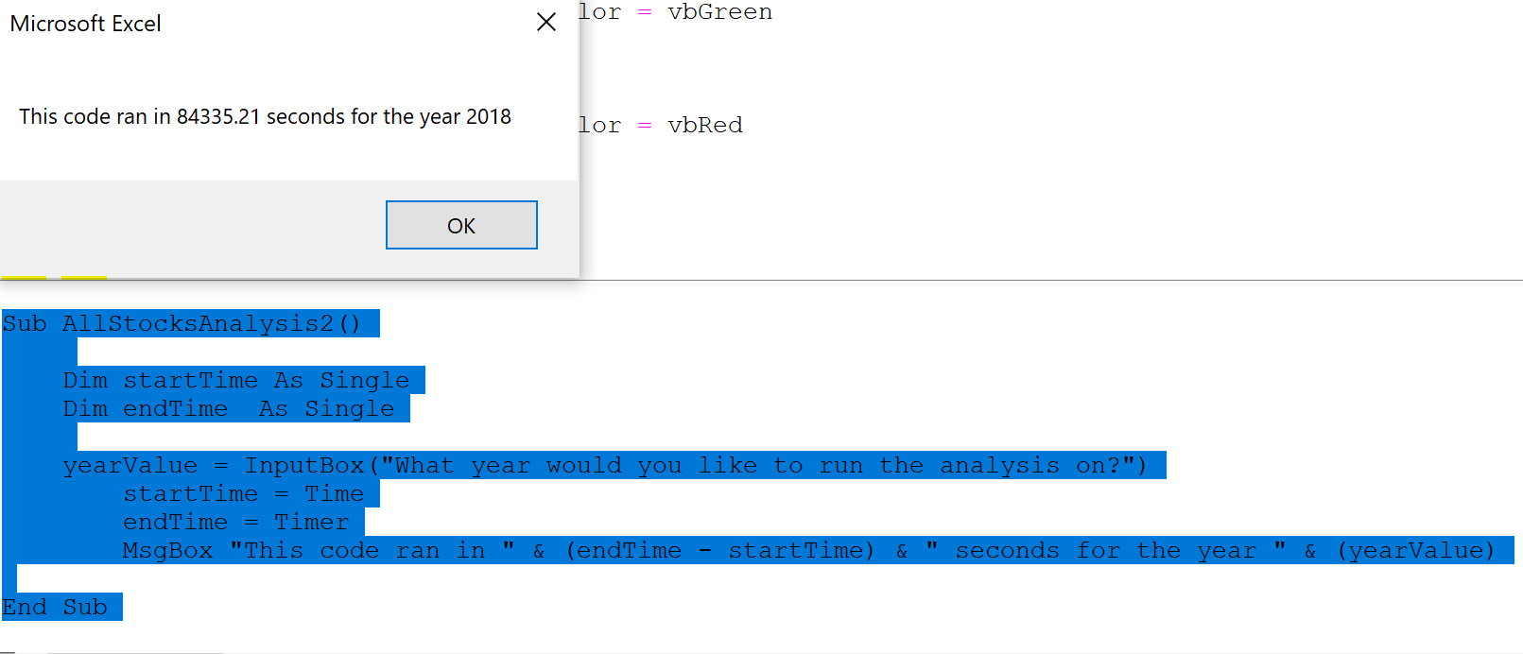
Ticker | Date | Open | High | Low | Close | Adj Close | Volume
AY | 2018-01-02 | 21.299999 | 21.49 | 21.110001 | 21.139999 | 19.391327 | 1247400
AY | 2018-01-03 | 21.1 | 21.34 | 20.91 | 20.940001 | 19.207872 | 836600
AY | 2018-01-04 | 20.959999 | 21.610001 | 20.85 | 21.450001 | 19.675686 | 1441100
AY | 2018-01-05 | 21.5 | 21.74 | 21.450001 | 21.549999 | 19.767412 | 670200
AY | 2018-01-08 | 21.66 | 21.790001 | 21.4 | 21.709999 | 19.914177 | 582700
AY | 2018-01-09 | 21.73 | 21.74 | 21.33 | 21.43 | 19.657343 | 285900
AY | 2018-01-10 | 21.290001 | 21.360001 | 21.059999 | 21.209999 | 19.45554 | 573900
AY | 2018-01-11 | 21.17 | 21.209999 | 20.98 | 21.17 | 19.418848 | 367800
AY | 2018-01-12 | 21.08 | 21.24 | 20.92 | 21.07 | 19.32712 | 412800
AY | 2018-01-16 | 21.139999 | 21.187 | 20.780001 | 20.84 | 19.116144 | 357000
AY | 2018-01-17 | 20.809999 | 21.02 | 20.73 | 20.969999 | 19.235392 | 256500
AY | 2018-01-18 | 21.02 | 21.16 | 20.870001 | 21.02 | 19.281256 | 264300
AY | 2018-01-19 | 21.09 | 21.299999 | 21.049999 | 21.25 | 19.492229 | 228700
AY | 2018-01-22 | 21.32 | 21.469999 | 21.17 | 21.309999 | 19.547266 | 431100
AY | 2018-01-23 | 21.32 | 21.459999 | 21.299999 | 21.389999 | 19.620651 | 219700
AY | 2018-01-24 | 21.35 | 21.35 | 20.865 | 21 | 19.262909 | 787700
AY | 2018-01-25 | 21 | 21.129999 | 20.809999 | 20.98 | 19.244566 | 553300
AY | 2018-01-26 | 20.969999 | 21.02 | 20.83 | 20.860001 | 19.134493 | 359900
AY | 2018-01-29 | 20.889999 | 21.08 | 20.809999 | 20.98 | 19.244566 | 628400
AY | 2018-01-30 | 20.950001 | 21.1 | 20.91 | 21 | 19.262909 | 223700
AY | 2018-01-31 | 21.07 | 21.23 | 20.940001 | 21.08 | 19.336292 | 249200
AY | 2018-02-01 | 21.08 | 21.1 | 20.83 | 20.98 | 19.244566 | 499600
AY | 2018-02-02 | 20.91 | 20.92 | 20.51 | 20.67 | 18.960207 | 799900
AY | 2018-02-05 | 20.549999 | 20.76 | 20.205 | 20.209999 | 18.538258 | 363100
AY | 2018-02-06 | 20.09 | 20.379999 | 19.799999 | 20.32 | 18.639156 | 404700
AY | 2018-02-07 | 20.219999 | 20.49 | 19.969999 | 20 | 18.345627 | 288800
AY | 2018-02-08 | 19.969999 | 20.18 | 19.65 | 19.690001 | 18.061272 | 384300
AY | 2018-02-09 | 19.77 | 19.879999 | 19.49 | 19.75 | 18.116306 | 278300
AY | 2018-02-12 | 19.74 | 19.860001 | 19.559999 | 19.84 | 18.198864 | 215800
AY | 2018-02-13 | 19.799999 | 19.959999 | 19.709999 | 19.860001 | 18.217209 | 240100
AY | 2018-02-14 | 19.780001 | 19.945 | 19.620001 | 19.860001 | 18.217209 | 183600
AY | 2018-02-15 | 19.959999 | 20.34 | 19.879999 | 20.139999 | 18.474047 | 383100
AY | 2018-02-16 | 20.139999 | 20.559999 | 20.120001 | 20.4 | 18.712542 | 182100
AY | 2018-02-20 | 20.4 | 20.49 | 20.01 | 20.040001 | 18.38232 | 202700
AY | 2018-02-21 | 20 | 20.23 | 19.84 | 19.969999 | 18.31811 | 312000
AY | 2018-02-22 | 20.030001 | 21.049999 | 19.6 | 19.700001 | 18.070444 | 523200
AY | 2018-02-23 | 19.709999 | 20.040001 | 19.709999 | 20.01 | 18.354803 | 202600
AY | 2018-02-26 | 20.110001 | 20.110001 | 19.57 | 19.709999 | 18.079615 | 281200
AY | 2018-02-27 | 19.83 | 19.844999 | 19.5 | 19.700001 | 18.070444 | 255900
AY | 2018-02-28 | 19.66 | 19.73 | 19.52 | 19.629999 | 18.006233 | 254900
AY | 2018-03-01 | 19.540001 | 20.799999 | 19.52 | 19.99 | 18.336454 | 529200
AY | 2018-03-02 | 20 | 20.24 | 19.84 | 20 | 18.345627 | 371500
AY | 2018-03-05 | 20.07 | 20.459999 | 19.950001 | 20.43 | 18.740059 | 195300
AY | 2018-03-06 | 20.530001 | 20.57 | 20.26 | 20.360001 | 18.675848 | 261400
AY | 2018-03-07 | 19.32 | 20.48 | 18 | 19.465 | 17.854881 | 647900
AY | 2018-03-08 | 20 | 20.09 | 19.01 | 19.200001 | 17.611803 | 790300
AY | 2018-03-09 | 19.33 | 20 | 19.120001 | 19.57 | 17.951199 | 307200
AY | 2018-03-12 | 19.51 | 19.860001 | 19.440001 | 19.719999 | 18.088789 | 385900
AY | 2018-03-13 | 19.66 | 19.84 | 19.41 | 19.610001 | 17.98789 | 310800
AY | 2018-03-14 | 19.65 | 19.940001 | 19.530001 | 19.540001 | 17.923677 | 341300
AY | 2018-03-15 | 20 | 20.084999 | 19.709999 | 19.715 | 18.084202 | 558800
AY | 2018-03-16 | 19.52 | 19.805 | 19.43 | 19.65 | 18.312527 | 708400
AY | 2018-03-19 | 19.690001 | 19.83 | 19.549999 | 19.610001 | 18.275249 | 518200
AY | 2018-03-20 | 19.65 | 20 | 19.639999 | 19.68 | 18.340485 | 517500
AY | 2018-03-21 | 19.620001 | 19.959999 | 19.620001 | 19.67 | 18.331167 | 153800
AY | 2018-03-22 | 19.68 | 20.01 | 19.57 | 19.58 | 18.247292 | 265700
AY | 2018-03-23 | 19.530001 | 19.98 | 19.299999 | 19.33 | 18.014307 | 273700
AY | 2018-03-26 | 19.5 | 19.66 | 19.41 | 19.49 | 18.163418 | 247400
AY | 2018-03-27 | 19.549999 | 19.75 | 19.42 | 19.66 | 18.321846 | 136400
AY | 2018-03-28 | 19.629999 | 19.93 | 19.559999 | 19.6 | 18.26593 | 151000
AY | 2018-03-29 | 19.65 | 19.780001 | 19.530001 | 19.58 | 18.247292 | 144300
AY | 2018-04-02 | 19.5 | 19.790001 | 19.370001 | 19.49 | 18.163418 | 184200
AY | 2018-04-03 | 19.52 | 19.889999 | 19.473 | 19.83 | 18.480276 | 199000
AY | 2018-04-04 | 19.790001 | 20.08 | 19.620001 | 19.780001 | 18.43368 | 135300
AY | 2018-04-05 | 19.85 | 20.030001 | 19.73 | 19.969999 | 18.610744 | 260400
AY | 2018-04-06 | 20 | 20.24 | 19.799999 | 19.879999 | 18.526871 | 413200
AY | 2018-04-09 | 19.92 | 20.059999 | 19.844999 | 19.879999 | 18.526871 | 449600
AY | 2018-04-10 | 20 | 20.469999 | 19.809999 | 19.940001 | 18.582788 | 248500
AY | 2018-04-11 | 19.83 | 20.09 | 19.83 | 19.92 | 18.56415 | 100700
AY | 2018-04-12 | 19.9 | 19.950001 | 19.52 | 19.559999 | 18.228653 | 278000
AY | 2018-04-13 | 19.6 | 19.77 | 19.540001 | 19.58 | 18.247292 | 163400
AY | 2018-04-16 | 19.52 | 20.030001 | 19.52 | 19.67 | 18.331167 | 171400
AY | 2018-04-17 | 19.799999 | 20.32 | 19.799999 | 20.25 | 18.871689 | 694400
AY | 2018-04-18 | 20.280001 | 20.709999 | 20.280001 | 20.370001 | 18.983521 | 453000
AY | 2018-04-19 | 20.35 | 20.48 | 20.110001 | 20.17 | 18.797132 | 431700
AY | 2018-04-20 | 20.25 | 20.469999 | 20.1 | 20.200001 | 18.825092 | 619700
AY | 2018-04-23 | 20.25 | 20.459999 | 20.15 | 20.344999 | 18.96022 | 246000
AY | 2018-04-24 | 20.309999 | 20.52 | 20.23 | 20.26 | 18.881008 | 324000
AY | 2018-04-25 | 20.23 | 20.33 | 20.1 | 20.15 | 18.778494 | 243600
AY | 2018-04-26 | 20.450001 | 20.513 | 19.940001 | 20.24 | 18.862368 | 929600
AY | 2018-04-27 | 20.280001 | 20.4 | 20.129999 | 20.200001 | 18.825092 | 203800
AY | 2018-04-30 | 20.25 | 20.4 | 20.02 | 20.09 | 18.722578 | 421400
AY | 2018-05-01 | 19.860001 | 20.32 | 19.799999 | 19.889999 | 18.536192 | 248800
AY | 2018-05-02 | 19.83 | 20.370001 | 19.799999 | 19.83 | 18.480276 | 193900
AY | 2018-05-03 | 19.73 | 20 | 19.73 | 19.82 | 18.470957 | 156400
AY | 2018-05-04 | 19.870001 | 20.15 | 19.870001 | 20.02 | 18.657343 | 210200
AY | 2018-05-07 | 20.02 | 20.24 | 20 | 20.129999 | 18.759853 | 377700
AY | 2018-05-08 | 20.139999 | 20.139999 | 19.870001 | 19.9 | 18.545509 | 420800
AY | 2018-05-09 | 19.91 | 19.99 | 19.82 | 19.85 | 18.498917 | 423300
AY | 2018-05-10 | 19.98 | 20.24 | 19.9 | 20.17 | 18.797132 | 140800
AY | 2018-05-11 | 20.110001 | 20.23 | 20.02 | 20.110001 | 18.741219 | 149800
AY | 2018-05-14 | 20.110001 | 20.139999 | 19.950001 | 20.059999 | 18.69462 | 218300
AY | 2018-05-15 | 20.26 | 20.26 | 19.690001 | 19.950001 | 18.592108 | 373200
AY | 2018-05-16 | 19.91 | 19.969999 | 19.709999 | 19.73 | 18.387081 | 291900
AY | 2018-05-17 | 19.719999 | 19.790001 | 19.450001 | 19.48 | 18.154099 | 377200
AY | 2018-05-18 | 19.49 | 19.709999 | 19.450001 | 19.6 | 18.26593 | 290300
AY | 2018-05-21 | 19.549999 | 19.66 | 19.370001 | 19.48 | 18.154099 | 325700
AY | 2018-05-22 | 19.6 | 19.67 | 19.49 | 19.5 | 18.172735 | 273700
AY | 2018-05-23 | 19.6 | 19.690001 | 19.431999 | 19.51 | 18.182056 | 355200
AY | 2018-05-24 | 19.5 | 19.73 | 19.43 | 19.49 | 18.163418 | 231200
AY | 2018-05-25 | 19.48 | 19.57 | 19.4 | 19.459999 | 18.135458 | 174600
AY | 2018-05-29 | 19.459999 | 19.459999 | 18.98 | 19.219999 | 17.911795 | 405600
AY | 2018-05-30 | 18.799999 | 19.23 | 18.77 | 19.129999 | 18.129768 | 232000
AY | 2018-05-31 | 19.059999 | 19.239 | 18.91 | 19.110001 | 18.110815 | 143900
AY | 2018-06-01 | 19.16 | 19.24 | 18.879999 | 18.959999 | 17.968657 | 261100
AY | 2018-06-04 | 19.08 | 19.17 | 18.870001 | 18.940001 | 17.949703 | 129300
AY | 2018-06-05 | 18.940001 | 19.07 | 18.91 | 18.99 | 17.997089 | 392900
AY | 2018-06-06 | 19.15 | 19.459999 | 19.1 | 19.450001 | 18.433039 | 374300
AY | 2018-06-07 | 19.49 | 20.040001 | 19.48 | 19.780001 | 18.745783 | 314300
AY | 2018-06-08 | 19.709999 | 19.92 | 19.559999 | 19.889999 | 18.850031 | 251100
AY | 2018-06-11 | 19.889999 | 20.469999 | 19.6 | 20.01 | 18.963757 | 303600
AY | 2018-06-12 | 20 | 20.34 | 20 | 20.27 | 19.210163 | 356100
AY | 2018-06-13 | 20.32 | 20.440001 | 20.110001 | 20.200001 | 19.143824 | 225900
AY | 2018-06-14 | 20.190001 | 20.58 | 20.190001 | 20.379999 | 19.314409 | 510200
AY | 2018-06-15 | 20.219999 | 20.92 | 20.18 | 20.23 | 19.172255 | 509500
AY | 2018-06-18 | 20.09 | 20.34 | 20.040001 | 20.08 | 19.030096 | 177600
AY | 2018-06-19 | 20 | 20.23 | 19.889999 | 19.969999 | 18.925846 | 140400
AY | 2018-06-20 | 20.18 | 20.18 | 19.83 | 20.030001 | 18.982714 | 342500
AY | 2018-06-21 | 20.120001 | 20.34 | 20.07 | 20.120001 | 19.068007 | 199100
AY | 2018-06-22 | 20.139999 | 20.4 | 20.01 | 20.25 | 19.19121 | 215200
AY | 2018-06-25 | 20.280001 | 20.450001 | 20.15 | 20.379999 | 19.314409 | 210300
AY | 2018-06-26 | 20.440001 | 20.48 | 20.299999 | 20.389999 | 19.323889 | 256100
AY | 2018-06-27 | 20.360001 | 20.530001 | 20.18 | 20.200001 | 19.143824 | 111600
AY | 2018-06-28 | 20.15 | 20.26 | 19.98 | 20.030001 | 18.982714 | 262900
AY | 2018-06-29 | 20.09 | 20.23 | 19.830999 | 20.18 | 19.124868 | 124900
AY | 2018-07-02 | 20.190001 | 20.309999 | 19.82 | 20.07 | 19.02062 | 200700
AY | 2018-07-03 | 20.18 | 20.4 | 20.1 | 20.32 | 19.257549 | 135000
AY | 2018-07-05 | 20.32 | 20.48 | 20.27 | 20.43 | 19.361799 | 194500
AY | 2018-07-06 | 20.48 | 20.98 | 20.450001 | 20.940001 | 19.845133 | 360300
AY | 2018-07-09 | 20.99 | 20.99 | 20.610001 | 20.690001 | 19.608204 | 166000
AY | 2018-07-10 | 20.639999 | 20.98 | 20.549999 | 20.92 | 19.826176 | 237300
AY | 2018-07-11 | 20.870001 | 21.014999 | 20.809999 | 20.889999 | 19.797745 | 150900
AY | 2018-07-12 | 20.91 | 20.92 | 20.799999 | 20.870001 | 19.778793 | 162300
AY | 2018-07-13 | 20.93 | 20.93 | 20.309999 | 20.389999 | 19.323889 | 173100
AY | 2018-07-16 | 20.459999 | 20.52 | 20.25 | 20.32 | 19.257549 | 147600
AY | 2018-07-17 | 20.299999 | 20.32 | 20.120001 | 20.16 | 19.105913 | 197000
AY | 2018-07-18 | 20.17 | 20.190001 | 19.9 | 20.09 | 19.039576 | 221500
AY | 2018-07-19 | 20.07 | 20.299999 | 20.040001 | 20.1 | 19.049051 | 181600
AY | 2018-07-20 | 20.15 | 20.15 | 19.85 | 19.93 | 18.887939 | 157400
AY | 2018-07-23 | 19.799999 | 19.84 | 19.52 | 19.6 | 18.575193 | 236200
AY | 2018-07-24 | 19.6 | 19.799999 | 19.469999 | 19.75 | 18.71735 | 233400
AY | 2018-07-25 | 19.620001 | 19.969999 | 19.620001 | 19.799999 | 18.764736 | 178700
AY | 2018-07-26 | 19.74 | 20.08 | 19.65 | 20.040001 | 18.992189 | 173200
AY | 2018-07-27 | 20.16 | 20.309999 | 19.950001 | 20.280001 | 19.219641 | 235000
AY | 2018-07-30 | 20.32 | 20.57 | 20.290001 | 20.41 | 19.342842 | 175700
AY | 2018-07-31 | 20.559999 | 20.73 | 20.41 | 20.549999 | 19.475521 | 271800
AY | 2018-08-01 | 20.42 | 20.610001 | 20.01 | 20.57 | 19.494476 | 292300
AY | 2018-08-02 | 20.41 | 20.58 | 20.41 | 20.469999 | 19.399706 | 192100
AY | 2018-08-03 | 20.59 | 20.85 | 20.33 | 20.635 | 19.55608 | 294400
AY | 2018-08-06 | 21.08 | 21.110001 | 20.1 | 21.01 | 19.91147 | 575300
AY | 2018-08-07 | 20.879999 | 20.879999 | 20.700001 | 20.76 | 19.674543 | 273500
AY | 2018-08-08 | 20.700001 | 20.809999 | 20.51 | 20.75 | 19.665064 | 185900
AY | 2018-08-09 | 20.700001 | 20.969999 | 20.690001 | 20.82 | 19.731405 | 241000
AY | 2018-08-10 | 20.780001 | 21.08 | 20.709999 | 20.77 | 19.684019 | 213200
AY | 2018-08-13 | 20.85 | 21.01 | 20.32 | 20.450001 | 19.380753 | 126900
AY | 2018-08-14 | 20.459999 | 21 | 20.459999 | 20.68 | 19.598724 | 185500
AY | 2018-08-15 | 20.66 | 20.9 | 20.559999 | 20.75 | 19.665064 | 221900
AY | 2018-08-16 | 20.73 | 20.9 | 20.35 | 20.370001 | 19.304934 | 224500
AY | 2018-08-17 | 20.34 | 20.639999 | 20.200001 | 20.6 | 19.522909 | 189200
AY | 2018-08-20 | 20.6 | 20.91 | 20.469999 | 20.76 | 19.674543 | 175500
...

DQ Analysis
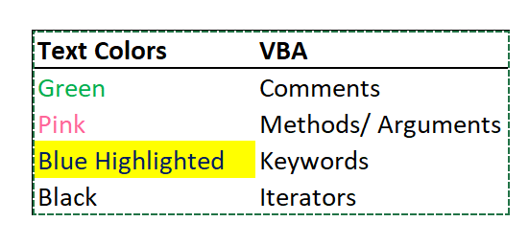
DAQO (Ticker: DQ)

Year | Total Daily Volume | Return
2018 | 107,873,900.00 | -0.63

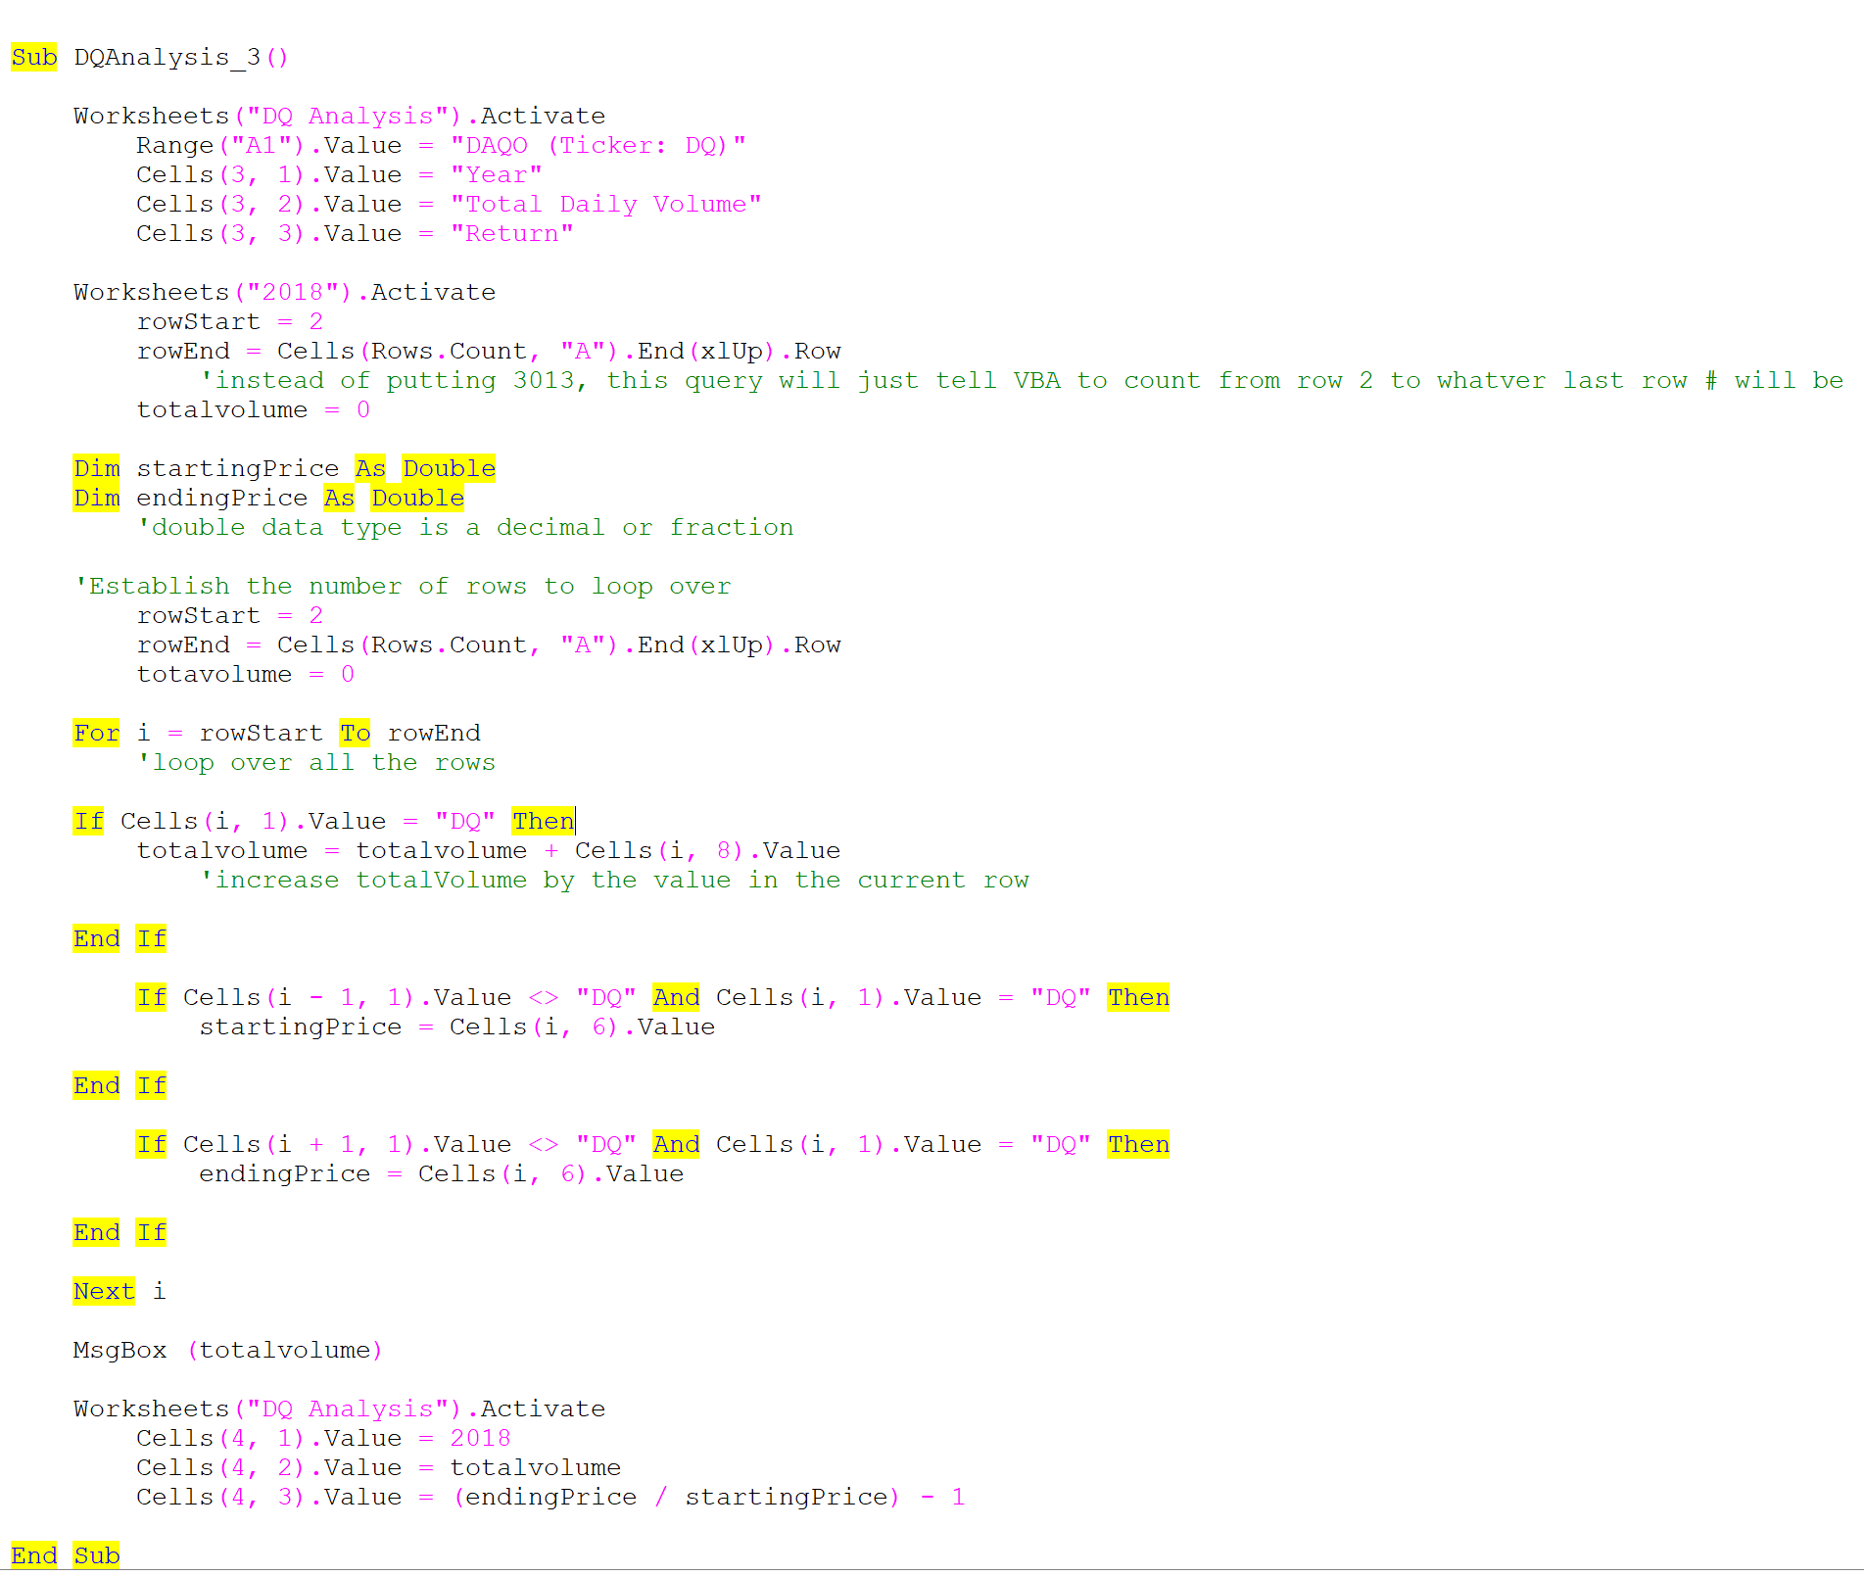
The VBA will have the message box pop up with the toal daily volume #
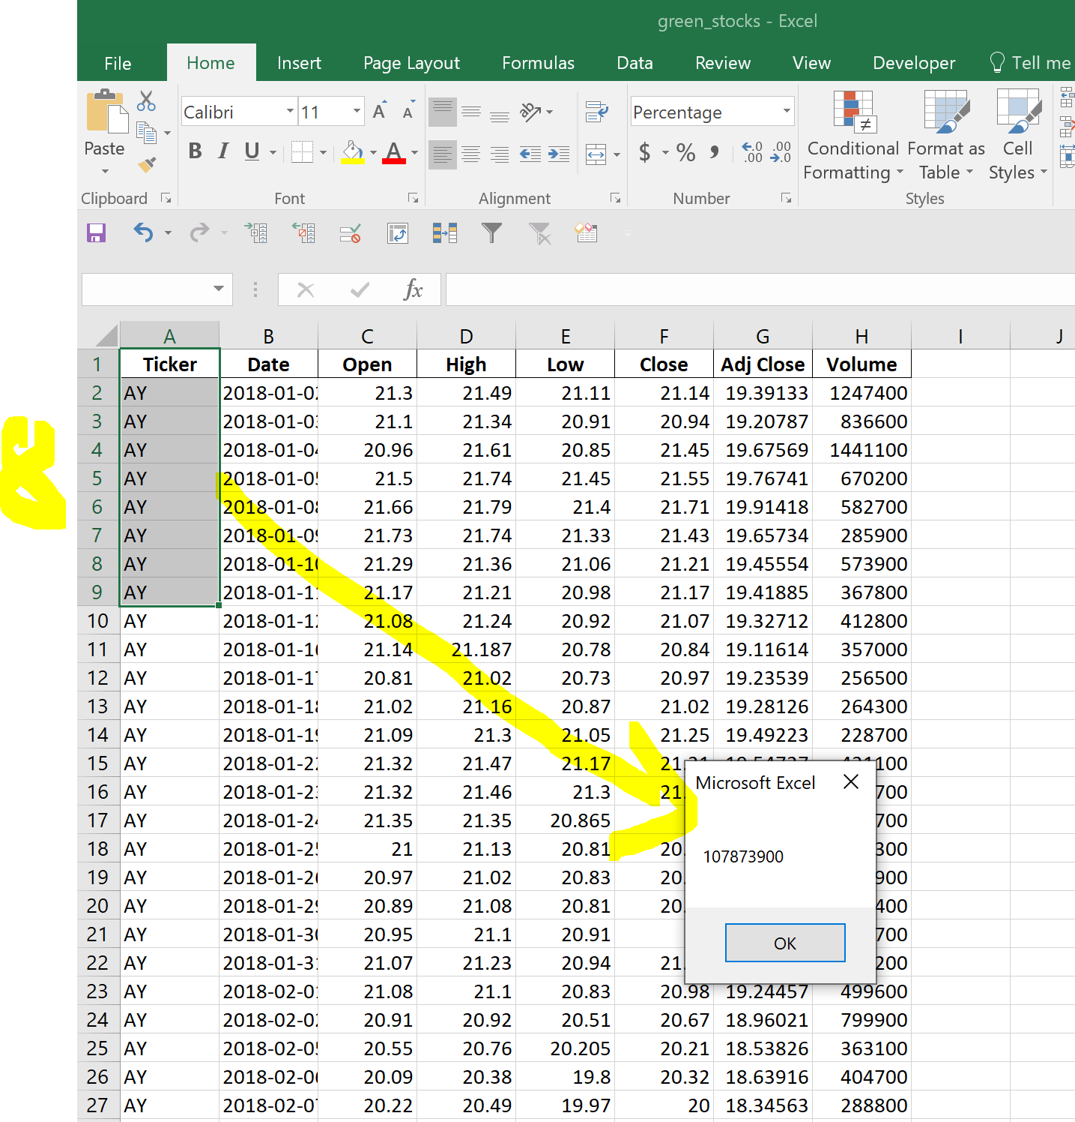

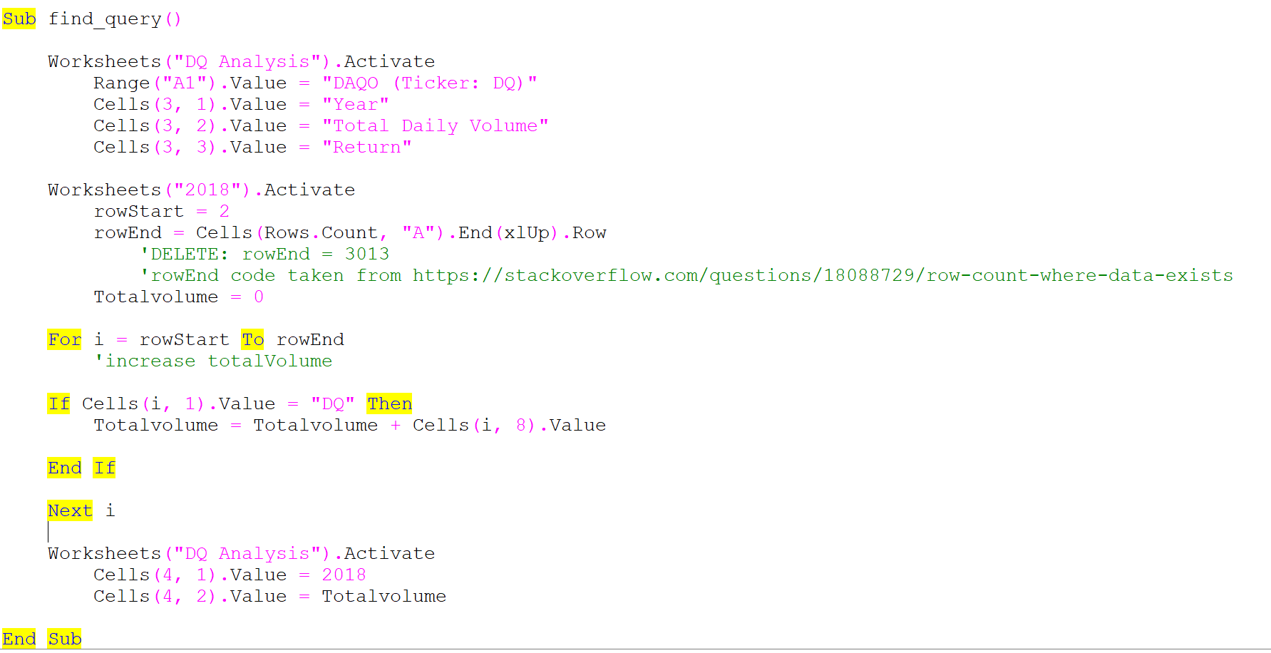

 |  |  | https://courses.bootcampspot.com/courses/2456/pages/2-dot-2-4-get-dqs-yearly-return-for-2018?module_item_id=792533
...

all stocks analysis
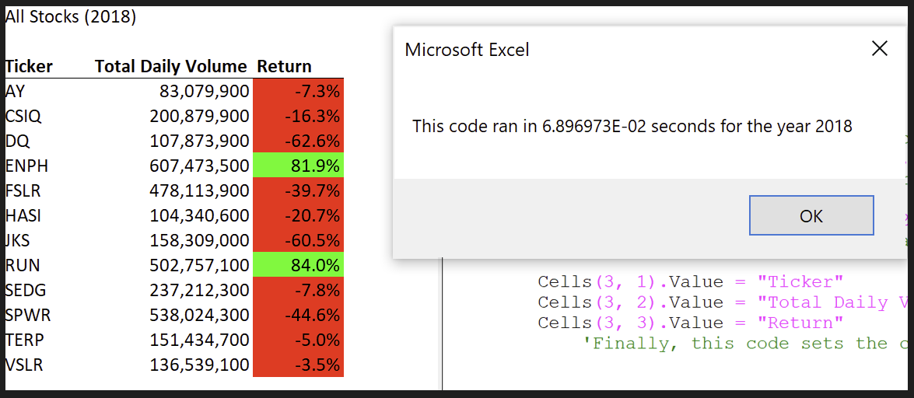
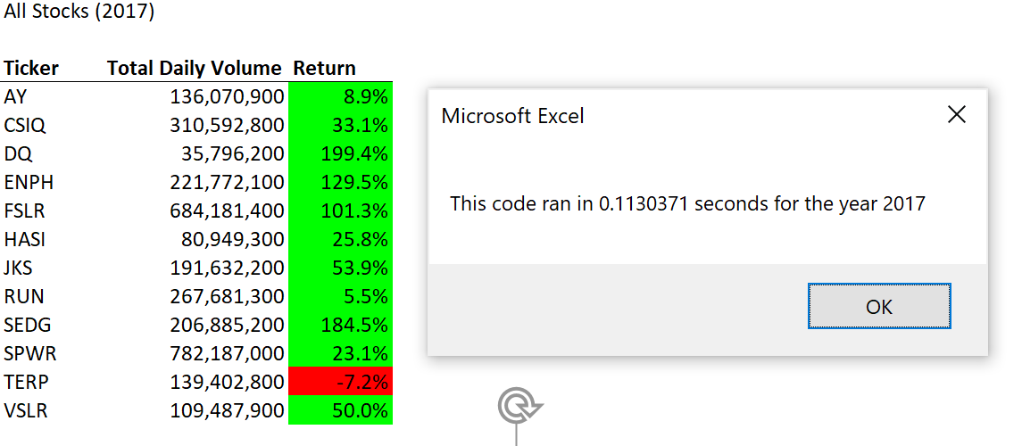
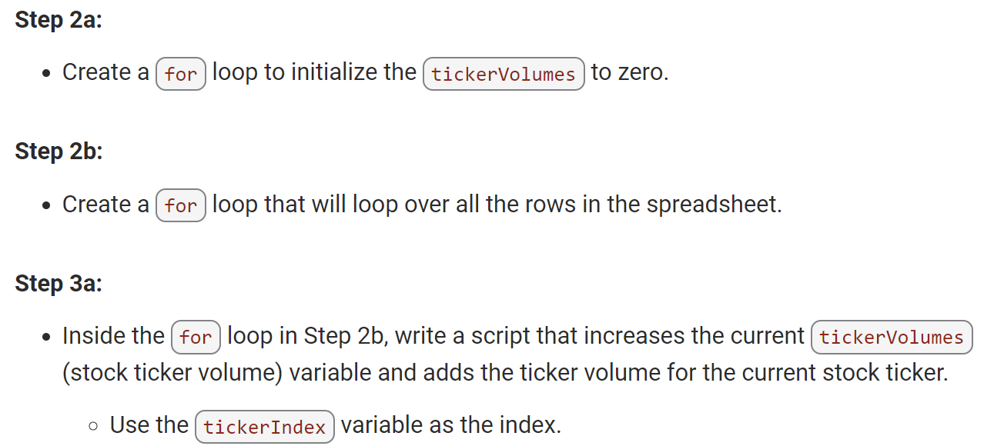
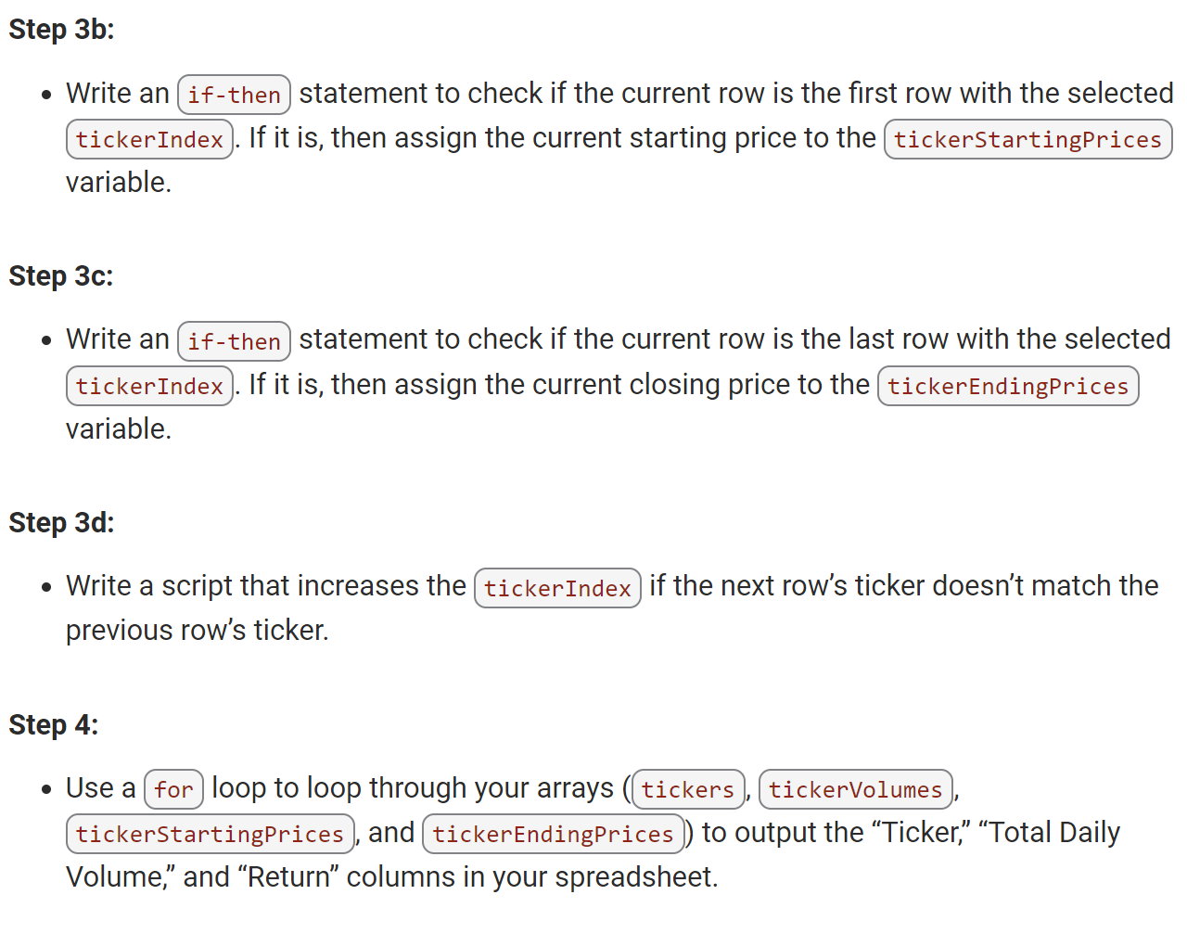
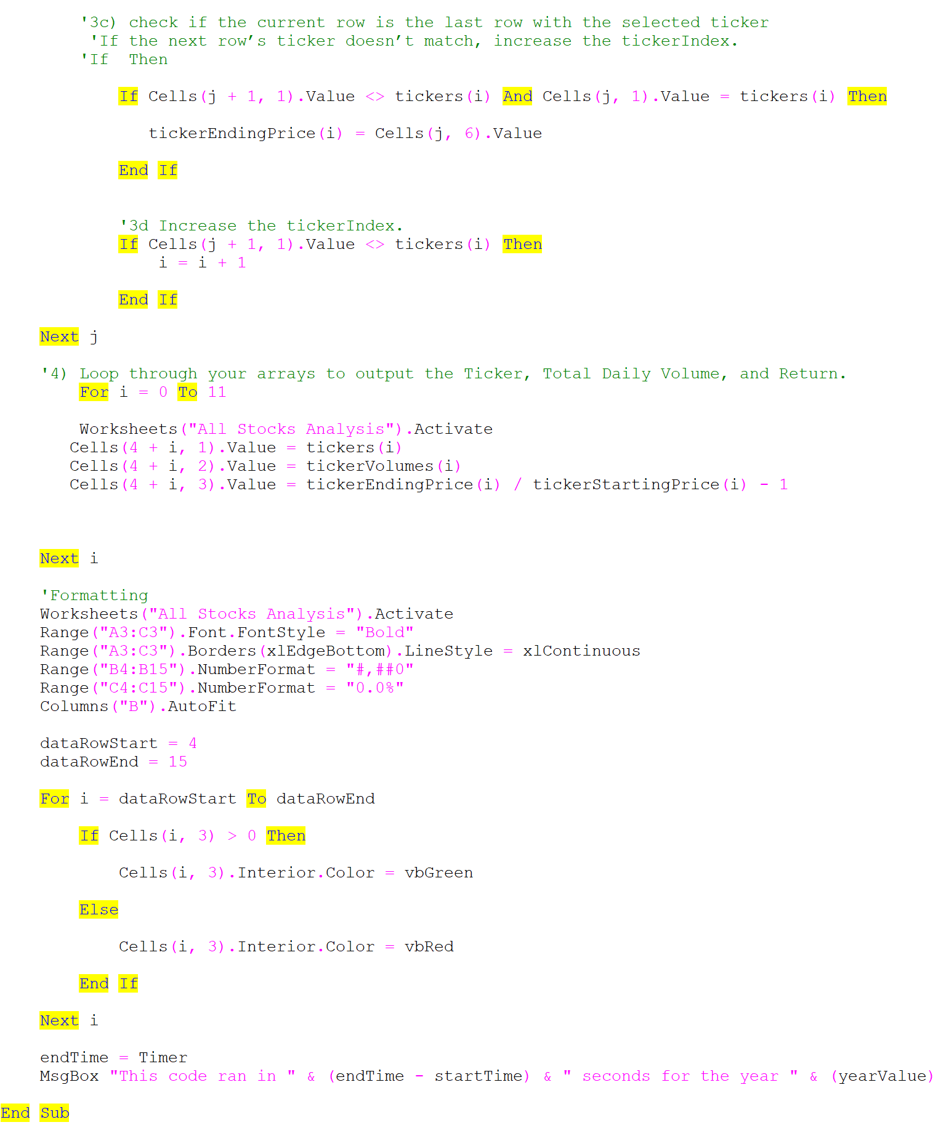
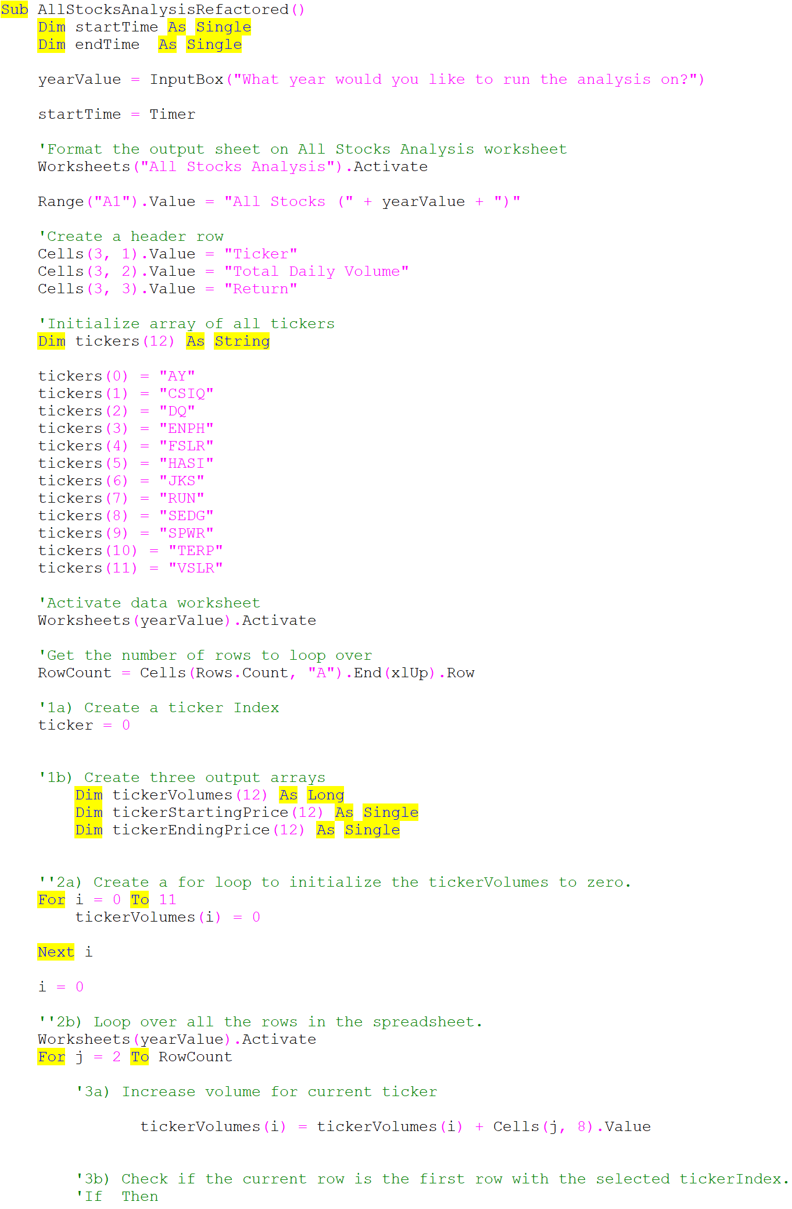
...
Ticker | Total Daily Volume | Return
ENPH | 607,473,500 | 81.9%
FSLR | 478,113,900 | -39.7%
HASI | 104,340,600 | -20.7%
JKS | 158,309,000 | -60.5%
RUN | 502,757,100 | 84.0%
SEDG | 237,212,300 | -7.8%
SPWR | 538,024,300 | -44.6%
TERP | 151,434,700 | -5.0%
VSLR | 136,539,100 | -3.5%

Summary
Title | Stock Analysis of various green energy stocks

Overview of the Project | Steve is helping his parents invest in green energy (ex: hydro, geothermal, wind and Bio). Steve's parents haven't been able to do much research. but they want to invest their entire money in DAQO Energy, which makes silicon wafers for solar panels. Steve wants to get a better understanding of all the other stocks of green energy in order to be able to help his parents make the right decision on what to invest in.

Results | 1. As per the analysis (refer to DQ Analysis sheet), Daqo dropped over 63% in 2018. This led Steve to analyze other stock options.
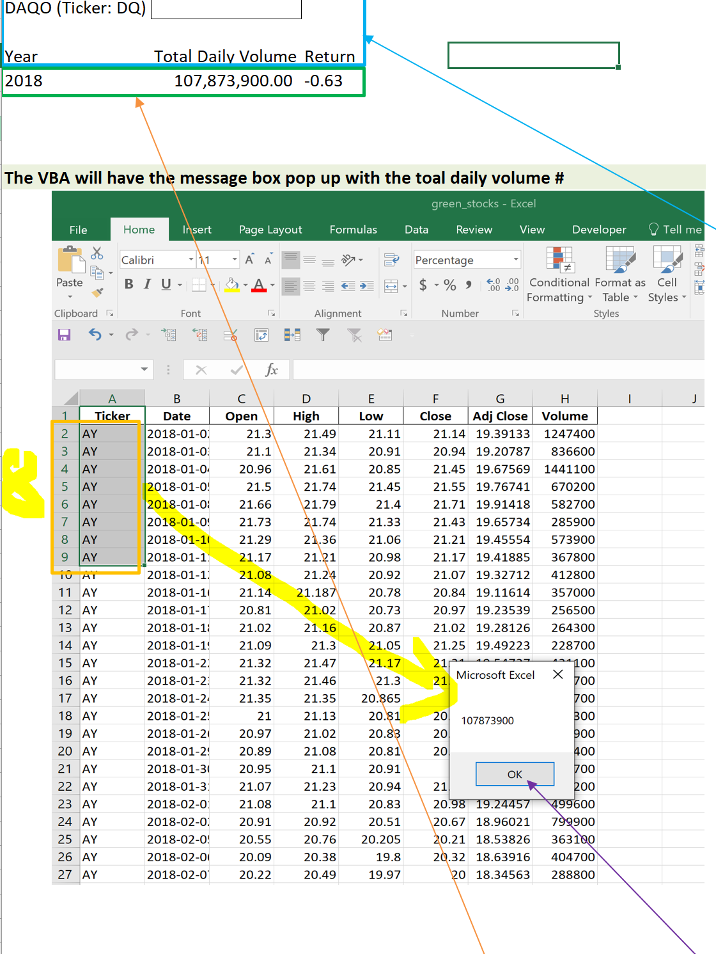

 | 2. Refer to all stocks analysis sheet. The stocks have had very low returns in the year 2018 which could be a result of a lot of factors like economy, any issues with green energy fuels or due to changes in the investment pattern of the investors.
 | Year 2017, green energy stocks have performed extremely well. However, in 2018, the stocks fallen down in price.



 | 3. It was important to analyze stocks of different companies. Hence, we ran a code on the stocks to understand the yearly output for both the years.
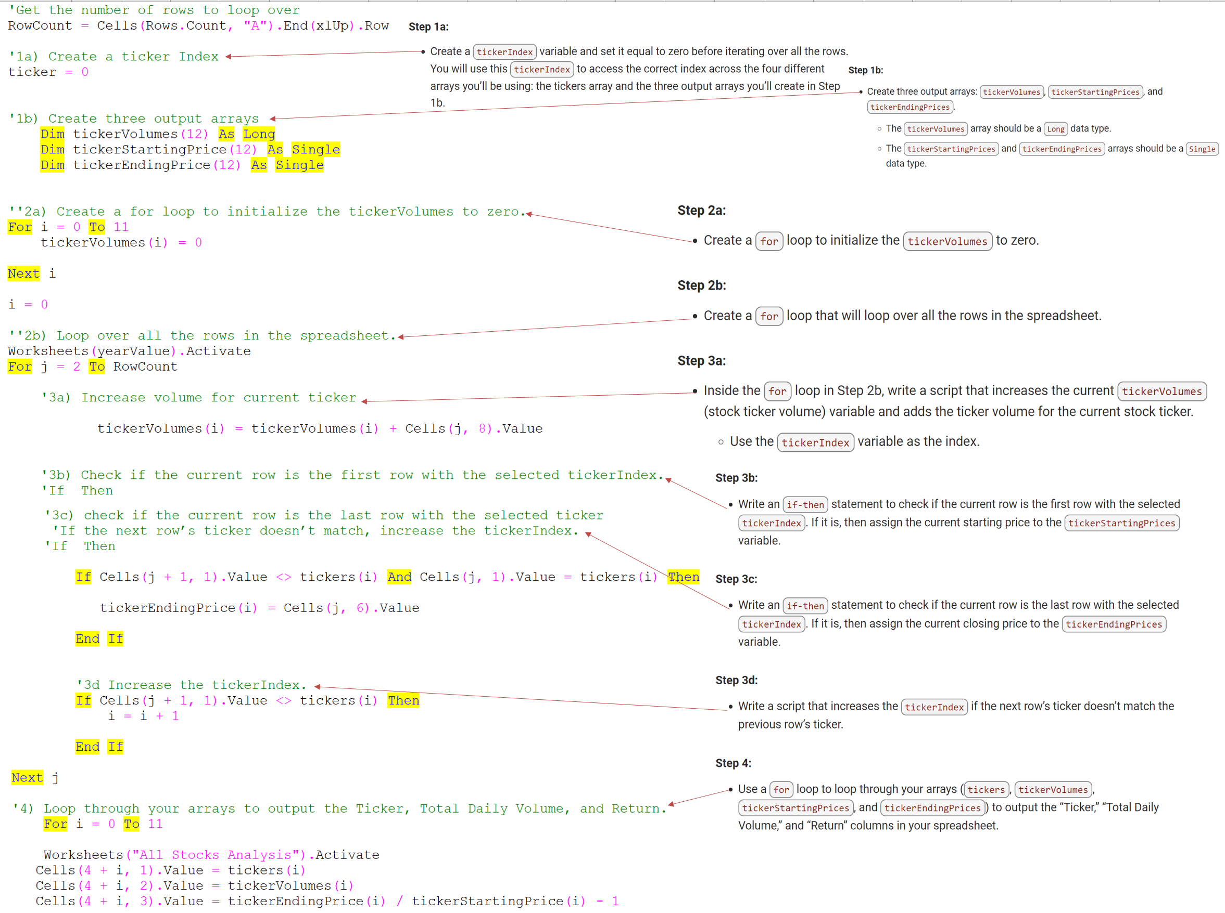

Summary | 1.What are the advantages or disadvantages of refactoring code?
 | After refactoring the code, we found that the biggest advantage of refactoring the code is directly related to the performance of the code. The code is able to run faster. So far there are no disadvantages in the code except while defining the arrays of the tickers there should be a possibility to define the arrays in the ticker list by writing a single code instead of defining the variable for all the 12 ticker names individually.

 | 2.How do these pros and cons apply to refactoring the original VBA script?
 | The pros of refactoring the original script are that the current code is more detailed and clearer to understand for anyone who refers to the code in future.
 | Con is N/A

